Sheet1
 | 작성일: 2018-07-12
 | 검색대상DB: 한국특허, 미국공개, 미국등록, 일본특허공개, 일본특허등록, 중국공개, 중국실용, 국제출원
 | 검색식: [최종] 전체내용보기

1 | 공개번호 | US20180191927A1 | 공개일 | 2018.07.05 | 피드백 (간략히 작성하였습니다)
 | 출원인 | IMMERSION CORPORATION | 출원번호 | US15/909007
 | 발명자 | LACROIX; Robert A.|Rabemiarisoa; Andrianaivo|Da Costa; Henrique D.|Timone; Herve Thu|Rank; Stephen D.|Ullrich; Christopher J. | 출원일 | 2018.03.01
 | SYNCHRONIZATION OF HAPTIC EFFECT DATA IN A MEDIA TRANSPORT STREAM |  | 원문이미지 |  | 미디어 전송이기 때문에 관련 X
 | A method for synchronizing haptic effects with at least one media component in a media transport stream includes identifying a series of video frames containing imaging information and/or a series of audio frames containing sound information in the media transport stream; identifying a series of haptic frames containing force feedback information in the media transport stream; and synchronizing the force feedback information in response to the imaging information and/or sound information. |  | 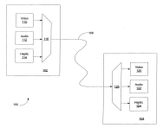 |  | 미디어 전송 스트림의 복수의 햅틱 프레임에서 햅틱정보를 인코딩; 햅틱 프레임에 할당되는 복수의 타임스탬프를 결정; 복수의 타임 스탬프들을 미디어 전송 스트림내에 마스터 타임코드로 매립(햅틱정보를 오디오 정보 또는 비디오 정보와 동기화) 미디어 전송 스트림을 디코딩하고 오디오 정보 또는 비디오 정보중 하나를 사용하여 햅틱정보를 재생하도록 구성된 미디어 플레이어를 포함하는 장치로 미디어 전송스트림을 전송 미디어 구성요소와 햅틱 효과를 동기화하여 제공하는 방법임 청구항 26에 햅틱정보가 강도, 크기, 지속 시간, 주기성, 시작 지연, 어택 강도, 어택 타이밍, 페이드 강도 또는 페이드 타이밍중 적어도 하나를 포함하는 구성이 개시.
2 | 공개번호 | US20180140945A1 | 공개일 | 2018.05.24
 | 출원인 | Immersion Corporation | 출원번호 | US15/874517
 | 발명자 | Grant; Danny|Ramsay; Erin|Modarres; Ali|Birnbaum; David|Cruz-Hernandez; Juan Manuel|Heubel; Robert W.|Bartel; Hendrick | 출원일 | 2018.01.18 | 총과 관련된 게임
 | PROGRAMMABLE GAME-BASED HAPTIC ENABLED GUN CONTROLLER |  | 원문이미지 |  | 총기 모양 컨트롤러의 제약조건, 리얼감 건틀렛의 활용도가 더 넓음 (인터페이스 디바이스)
 | Various systems, game controllers, and methods for simulating various objects such as weapons are provided. For example, a game controller may include a trigger, a processor within the body that receives a trigger signal when the trigger is activated by the user. The processor may communicate with a computer running a software program such as a gaming application, and an actuator coupled to the trigger, the actuator configured to output a haptic effect to the trigger in response to receiving a control signal from the processor. The game controller may simulate a gun and generate a recoil effect. In some embodiments, the recoil effect may be generated by impacting a moving mass from a discharge end of the gun to a handle end of the gun. In some embodiments, the recoil effect may be generated by using a body part of a user as a tether. |  | 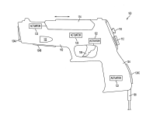 |  | 게임 컨트롤러에 관한 것으로, 컨트롤러 내의 프로세서가 트리거가 활성화 될 때 트리거 신호를 수신하고, 모의되는 총의 유형을 결정하고, 시뮬레이트되는 건의 유형에 따라 선택된 적어도 하나의 특성을 갖는 햅틱 효과를 결정하고, 햅틱 효과를 발생 시키도록 구성된 제어 신호를 제공하고 프로세서로부터제어 신호를 수신하는 것에 응답하여 햅틱 효과를 출력
3 | 공개번호 | JP2017-199372A | 공개일 | 2017.11.02 | 피드백 (선임연구원님)
 | 출원인 | 国立研究開発法人産業技術総合研究所|株式会社ミライセンス | 출원번호 | JP2017-091468A
 | 발명자 | 中村則雄 | 출원일 | 2017.05.01 | 게임
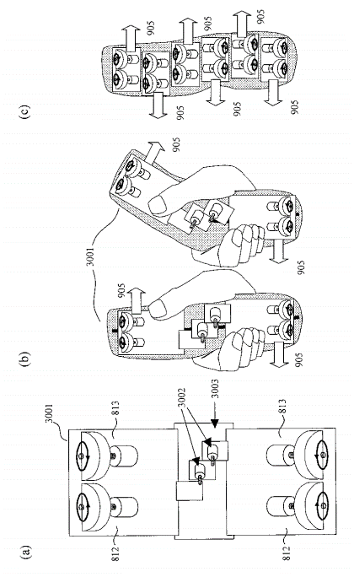
 | 정보처리장치 |  | 원문이미지 |  | 너무 광범위한 권리를 주장하여 특허 거절됨, 리얼감 건틀렛에는 'Kinesthetic feedback' 을 통한 제약을 주어 촉감과의 차별성을 주장하면 괜찮아 보임
 | (57) 【요약】 (수정 유) 【과제】 비베이스형 인터페이스에 있어서 버추얼 물체나 게임의 캐릭터에 촉각적으로 저촉되는 풀 체감을 체험할 수 있는 버츄얼 리얼리티 환경 생성 장치를 제공한다. 【해결 수단】 착촉감역각(力覺) 인터페이스 장치 101은, 각 종 센서108∼111로부터의 정보 및 컨텐츠 데이터104을 바탕으로 컨텐츠를 작성하는 컨텐츠 작성장치 102, 컨텐츠에 맞춘 착촉감역각(力覺)유기 함수 1713을 착촉감역각(力覺) 데이터106을 이용해서 생성하는 착촉감역각(力覺)유기 장치 103및 착촉감역각(力覺) 디바이스107을 갖춘다. 게다가, 착촉감역각(力覺) 디바이스107을 구동 제어하는 착촉감역각(力覺) 디바이스 구동 제어 장치 112을 갖추고, 착촉감역각(力覺)을 이용해 손가락및체의 움직임에 맞춰서 착촉감역각(力覺)에 의한 저력을 제어 하는 것에 의해, 입체영상이나 입체 음(音) 이미지에 더해서, 버추얼 물체의 존재 및 형상, 질감인 마찰 감각이나 거칠 감각을 표현한다. 【선택 그림】 그림1 |  | 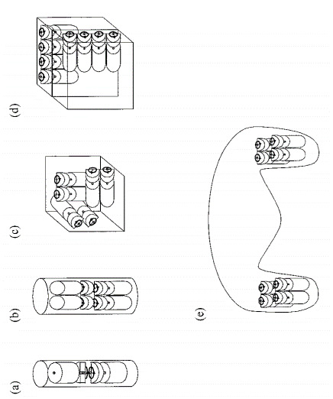 |  | 디바이스, 실물체 및 표시체의 적어도 하나의 자극을 갖추는 물리적인 양, 운동량, 컨텐츠의 정보 또는 디바이스의 조작 정보로부터 가상물체의 감각정보, 조작감 또는 조작감각을 제시하거나 가상물체의 의한 신체적 반응을 형성하는 정보처리장치. 44항. 착촉감역각(力覺) 디바이스는, 발진 회로에서 속도 또는 가감속을 제어하는 구성 (상세한설명기재)매계산마다 각 격자점의 위치, 속도, 힘이 계산되어서, 메모리에 보존하는 구성이 개시(예시로, 낚시 게임이 개시) 청구항 1 (1)착촉감역각(力覺) 디바이스, 촉감역각(力覺) 디바이스, 실물체, 표시체의 적어도 하나의, 자극을 갖추는 물리적인 양 및 / 또는 운동량 및 / 또는 컨텐츠의 정보로부터 및 / 또는 (2)착촉감역각(力覺) 디바이스, 촉감역각(力覺) 디바이스, 실물체, 표시체의 적어도 하나에의 조작 정보로부터, 데이터에 기초를 두어서 및 / 또는 착촉감역각(力覺)유기 장치를 구동해서 유기되는 비선형감각특성을 갖추는 착촉감역각(力覺)에 의해, (a)버추얼 물체의 감각정보 및 / 또는, 조작감 또는 조작 감각을 제시하는 및 / 또는, (b)버추얼 물체에 의한 신체적 반응을 야기하는, 정보처리장치.
4 | 공개번호 | US20170220111A1 | 공개일 | 2017.08.03
 | 출원인 | MIRAISENS, Inc. | 출원번호 | US15/285022
 | 발명자 | Nakamura; Norio|Koda; Natsuo|Osaki; Koji | 출원일 | 2016.10.04
 | Haptic Information Presentation System |  | 원문이미지 |  | 감각적 특성 'Sensory characteristic'가 의미하는 것이 역감과 어떠한 차별점이 있을지 의문, 구체적 분석 필요
 | In a haptic information presenting system, a haptic presenting device presents a stimulus by an object and/or to the object, controls the stimulus that is applied to the object in accordance with an operation by an operator, and thereby generates a tactile force, the haptic presenting device presents at least one of oscillation, displacement, and deformation to the object, the haptic presenting device is a sense synthesizing and guiding device that synthesizes sensations of guidance, and the sense synthesizing and guiding device generates at least one of a sensation of pressure, a sensation of a force, and the sensory illusion to the object by a vibration that includes a sweep vibration. |  | 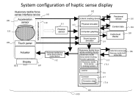 |  | 센서가 실물체 또는 가상물체의 위치, 속도, 가속도, 형상, 변위, 변형, 진폭, 회전, 진동, 힘, 토크, 압력, 습도, 온도, 점성, 탄성의 적어도 하나 이상의 자극을 검지하고, 센서로부터의 자극을 기초로 촉감역각제시장치를 제어하는 시스템이 개시
5 | 공개번호 | CN106648116A | 공개일 | 2017.05.10
 | 출원인 | 隋文涛|南京睿辰欣创网络科技股份有限公司 | 출원번호 | CN201710053172
 | 발명자 | 隋文涛|李秀丰|周清|孔令涛 | 출원일 | 2017.01.22 | 게임(총과 관련된 게임)
 | Virtual reality integrated system based on action capture |  | 원문이미지 |  | 감각적 특성 'Sensory characteristic'가 의미하는 것이 역감과 어떠한 차별점이 있을지 의문, 구체적 분석 필요
 | The invention provides a virtual reality integrated system based on action capture. The system comprises an inertial action capture device, an indoor positioning device, a virtual reality device, a data glove device, an electronic imitation gun device and a backpack computer device; and a first Calman filter is built in the backpack computer device. The inertial action capture device comprises a plurality of action capture sensors; the indoor positioning device is a UWB indoor positioning system; the data glove device comprises a glove body and a plurality of hand joint posture sensors; the electronic imitation gun device comprises an electronic imitation gun and an electronic imitation gun data collection sensor; and each of the action capture sensor, the hand joint posture sensors and the electronic gun posture sensor comprises a three-axis MEMS acceleration sensor, a three-axis MEMS angular velocity sensor, a three-axis MEMS magnetometer, a data filter sensor and a microprocessor with a built-in second Calman filter. The virtual reality integrated system provided by the invention can realize omnibearing interaction of people in the real world with the virtual environment and improve the immersion and the interactivity of the virtual reality system. |  |  |  | 관성모션 캡쳐장치, 실내 측위수단, 가상현실기기, 데이터글러브장치, 전자장치 가상 총 컴퓨터 수단을 포함하는 가상현실 통합 시스템이 개시
6 | 등록번호 | US9495804 | 등록일 | 2016.11.15
 | 출원인 | National Institute of Advanced Industrial Science and Technology|Miraisens, Inc. | 출원번호 | US14/840423
 | 발명자 | Nakamura; Norio|Fukui; Yukio|Sakai; Masataka | 출원일 | 2015.08.31 | 게임
 | Haptic information presentation system and method |  | 원문이미지 |  | 4번 특허와 비슷함, 구체적 분석 필요
 | A system and method are disclosed in which in a conventional non-grounding man-machine interface having no reaction base on the human body and for giving the existence of a virtual object and the impact force of a collision to a person, a haptic sensation of a torque, a force and the like can be continuously presented in the same direction, which cannot be presented by only the physical characteristic of a haptic sensation presentation device. In a haptic presentation device, the rotation velocity of at least one rotator in the haptic presentation device is controlled by a control device, and a vibration, a force or a torque as the physical characteristic is controlled, so that the user is made to conceive various haptic information of the vibration, force, torque or the like. |  |  |  | 조작자의 촉각 감각 특성 및 환영의 적어도 하나의 가상물체를 적용하여, 조작자가 실체 물체를 조작하는 것처럼 물리적인 양과 감각의 양을 나타내는 햅틱 정보를 조작자에게 제시하는 촉각 제시장치가 개시 청구항 제3항에 물리량은 힘, 진동, 토크, 가속도, 감속도와 기압, 비디오 및 사운드 중 적어도 하나를 포함하는 구성이 개시.
7 | 등록번호 | US9933851 | 등록일 | 2018.04.03
 | 출원인 | Disney Enterprises, Inc. | 출원번호 | US15/050329
 | 발명자 | Goslin; Michael P.|Haseltine; Eric C.|Olson; Blade A. | 출원일 | 2016.02.22 | 게임
 | Systems and methods for interacting with virtual objects using sensory feedback |  | 원문이미지 |  | 가상환경에서 손으로 가상 물체를 통과할 때 'sensory feedback'을 줌, 'sensory feedback' 과 역감의 차별점이 있을지 의문, 구체적 분석 필요
 | There is provided a system having a feedback device including a sensory feedback element, a non-transitory memory storing an executable code and a virtual object having a virtual surface, and a hardware processor. The hardware processor is configured to execute the executable code to determine a position of a hand of a first user, determine a location of the virtual surface of the virtual object, and transmit a first activation signal to the feedback device to cause a sensory feedback to be provided to the first user using the sensory feedback element of the feedback device based on the position of the hand of the first user relative to the location of the virtual surface of the virtual object. |  | 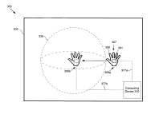 |  | 게임을 할 때 제 1 사용자의 손의 위치를 ​​결정. 상기 게임의 가상 오브젝트의 가상 표면의 위치를 ​​결정. 가상 표면의 위치에 대한 제 1 사용자의 손의 위치에 기초하여 피드백 장치의 감각 피드백 요소를 사용하여 제 1 사용자에게 감각 피드백을 제공하도록 피드백 장치에 제 1 작동 신호를 송신하는 구성이 개시
8 | 등록번호 | US9846971 | 등록일 | 2017.12.19
 | 출원인 | Disney Enterprises, Inc. | 출원번호 | US15/001160
 | 발명자 | Goslin; Michael P.|Ryan; Matthew|Olson; Joseph Logan | 출원일 | 2016.01.19 | 게임
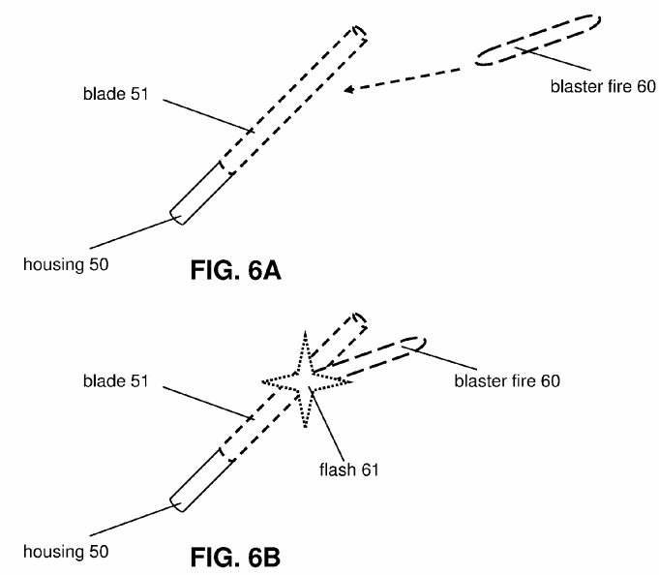
 | Systems and methods for augmenting an appearance of a hilt to simulate a bladed weapon |  | 원문이미지 |  | 디스플레이 관련 특허이므로 관련 X
 | This disclosure relates to systems and methods for augmenting an appearance of a hilt to simulate a bladed weapon. A hilt may be augmented with a blade of a bladed weapon by detecting a landmark associated with the hilt, determining a position and/or an orientation of the hilt, determining an overlay image comprising the blade of the bladed weapon, wherein the blade is placed within the overlay image according to the determined position and/or the determined orientation of the hilt, and displaying the overlay image so that the blade of the bladed weapon appears to be attached to the hilt. |  |  |  | 칼자루의 외관의 모션 및 방위에 기초하여 블레이드를 디스플레이에 출력 청구항 제3항. 하나 이상의 시각 출력 신호 및 / 또는 제 2 동작 및 / 또는 시각 출력 신호에 기초하여 햅틱 발생기의 동작에 응답하여 햅틱 발생기의 동작을 수행하도록 추가로 구성됨이 개시 포스 피드백에 대한 내용은 없음.
9 | 등록번호 | JP6181629B9 | 등록일 | 2017.07.28
 | 출원인 | イマージョン コーポレーション | 출원번호 | JP2014-230673A | 이머전
 | 발명자 | ラクロワロベール|グラントダニー|ダコスタヘンリー|ランクステファンディー．|バーンバウムデイヴィッド|リーンウィリアム | 출원일 | 2014.11.13 | 게임
 | 햅틱 트리거 제어 시스템 |  | 원문이미지 |  | 리얼감 시스템 특허를 고려할 때, 모터 동작 효과를 넣어 차별성을 줄 수 있을지 의문, 구체적 분석 필요
 | (57) 【요약】 【과제】 트리거에 있어서 경험되는 햅틱 효과를 제어하는 시스템을 제공한다. 【해결 수단】 시스템은, 햅틱 데이터를 포함하는 햅틱 효과정의를 수신한다. 시스템은 게다가, 주변기기의 트리거 위치, 또는 주변기기의 트리거 범위 가운데 적어도 1개를 포함하는, 트리거 데이터를 수신한다. 시스템은, 게다가, 수신한 트리거 데이터에 기초를 두고, 트리거 조건에 도달한 것인가 아닌가를 판단한다. 시스템은, 게다가, 트리거 조건에 도달했을 때에, 햅틱 명령 및 햅틱 효과정의를 주변기기에 송신한다. 시스템은, 게다가, 햅틱 명령 에 따라서, 주변기기의 햅틱 효과정의에게 근거하는 햅틱 효과를, 햅틱 출력장치 (또는 복수의 햅틱 출력장치)에게 생성시킨다. 【선택도】 그림1 |  | 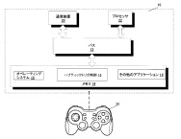 |  | 트리거 위치 또는 트리가 범위중 적어도 하나의 트리거 데이터 수신; 트리거 조건에 도달한 것인가를 판단; 트리거 조건에 도달한 후, 햅틱 명령 및 햅틱 효과정의 데이터 구조를 주변기기에 송신; 햅틱효과를 햅틱 출력장치에 생성하는 구성이 개시
10 | 등록번호 | JP5986171B9 | 등록일 | 2016.08.12
 | 출원인 | イマージョン コーポレーション | 출원번호 | JP2014-230981A | 이머전
 | 발명자 | ダコスタヘンリー|ラクロワロベール|グラントダニー|ランクステファンディー．|バーンバウムデイヴィッド|リーンウィリアム | 출원일 | 2014.11.13 | 게임
 | 햅틱 공간화 시스템 |  | 원문이미지 |  | 리얼감 시스템 특허를 고려할 때, 모터 동작 효과를 넣어 차별성을 줄 수 있을지 의문, 구체적 분석 필요
 | (57) 【요약】 【과제】 주변기기에 있어서 경험되는 햅틱 효과를 제어하는 시스템을 제공한다. 【해결 수단】 시스템은, 햅틱 데이터를 포함하는 햅틱 효과정의를 수신한다. 시스템은, 게다가, 햅틱 효과의 거리, 햅틱 효과의 방향, 또는 햅틱 효과의 흐름을 포함하는 공간화 데이터를 수신한다. 시스템은, 게다가, 수신한 공간화 데이터에 근거하고, 햅틱 효과정의를 변경하는 것을 포함한다. 시스템은, 게다가, 햅틱 명령 및 변경된 햅틱 효과정의를 주변기기에 송신하는 것을 포함한다. 시스템은, 게다가, 햅틱 명령 에 따라서, 주변기기에 있어서 변경된 햅틱 효과정의에게 근거해서 1개이상의 햅틱 효과를 1개이상의 햅틱 출력장치에 생성시키는 것을 포함한다. 【선택도】 그림1 |  |  |  | 햅틱 효과 정의를 수신; 햅틱 효과 위치, 거리, 속도, 방향 또는 흐름 중 하나의 공간화데이터를 수신; 공간화 데이터에 근거하여 햅틱효과 정의를 변경; 햅틱효과 정의 를 주변기기에 송신;
11 | 등록번호 | US9370704 | 등록일 | 2016.06.21
 | 출원인 | PIllar Vision, Inc. | 출원번호 | US14/167876
 | 발명자 | Marty; Alan W | 출원일 | 2014.01.29
 | Trajectory detection and feedback system for tennis |  | 원문이미지 |  | 테니스에 한정된 특허이므로 관련 X, 컨텐츠 관련해서 다른 테니스 게임 사례 다수 있음 =? 무효가능성?(컨탠츠문제됐을때)
 | A system for capturing and analyzing a trajectory of a tennis ball or other object associated with a play of a game of tennis and providing feedback is described. The system may be designed to capture and analyze a trajectory of a tennis ball during various activities related to the play of a game of tennis. The system may be configured to provide immediate feedback that may be utilized by a player to improve their performance as well as provide entertainment value above and beyond what is normally associated with the play of a game of tennis. Further, the system may be operable for use in an area where tennis is normally played during normal playing activities, such as player playing a game or practicing on an outdoor tennis court. The system may be operable to account for factors associated with its ambient environment, such as wind, temperature and humidity. |  | 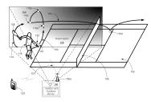 |  | 가상 테니스 볼에 대한 핸드 헬드 장치의 방향 및 속도에 기토하여 가상테니스 볼의 스핀을 결정; 가상 테니스 볼에 대한 핸드 헬드 장치의 속도, 스핀, 방향에 기초하여, 공이 사용자에 의해 명중되면 촉감을 발생하는 단계가 개시. *거의 철저한 UI 특허
12 | 공개번호 | CN103248938A | 공개일 | 2013.08.14
 | 출원인 | 苏州本控电子科技有限公司 | 출원번호 | CN201310162344
 | 발명자 | 杜立刚|杨晓恩|倪志平 | 출원일 | 2013.05.06 | 게임(스포츠)
 | Sports game interaction control system based on motion sensing game service |  | 원문이미지 |  | 비디오 디스플레이 모듈, 오디오 재생 모듈 등 단말기의 종류가 다르기 때문에 관련 X
 | The invention relates to the field of interaction system control, and provides a sports game interaction control system based on a motion sensing game service, which comprises a manual instruction module, a direction sensing module, a speed sensing module, a terminal control module, a terminal transceiving module, a motion feedback module, a service-side transceiving module, a service-side control module, a service-side video display module and a service-side audio playing module. The system enables a user to operate and control a TV set with the motion sensing game value added service, or a multi-media set top box, via a user control terminal, so that game control can be realized, and further, a real game experience is offered to the user and the cost of game host equipment is saved for the user at the same time, and more convenient game control experience can be offered to the user. |  |  |  | 단말기의 방향및 속도를 감지하고, 게임 장면과 함께 사용자 몸의 움직임에 따라 피드백 제어 신호에 사용되는 동적 피드백 모듈을 포함하는 스포츠 게임의 상호 제어 시스템이 개시 배드민턴 게임이 실시예에 포함
13 | 공개번호 | KR20090122875A | 공개일 | 2009.12.01
 | 출원인 | (주)다림시스템 | 출원번호 | KR20090012039A
 | 발명자 | 김영대 | 출원일 | 2009.02.13 | 게임(운동)
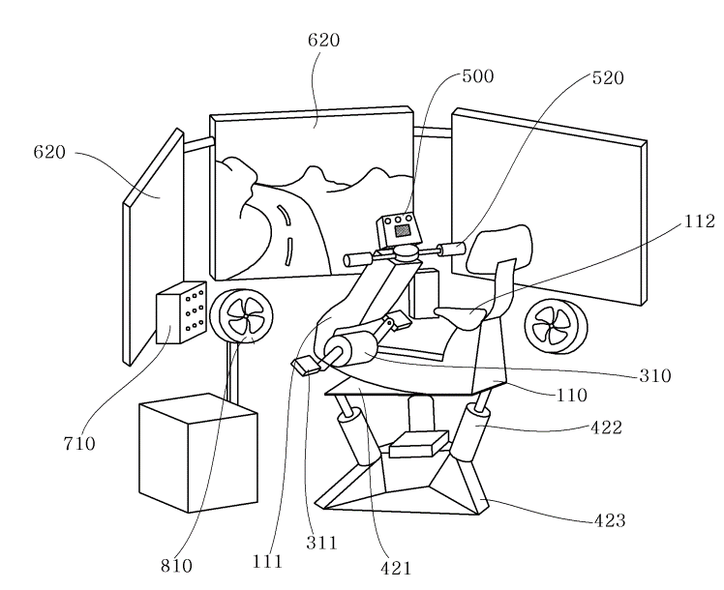
 | 실시간 가상 현실 스포츠 플랫폼 장치{Real-Time Virtual Realrity Sports Platform Apparutus Using Feedback Motion Base and Power Feedback Health Equipments} |  | 원문이미지 |  | 부하량을 제어하여 사용자가 느끼는 부하량을 조절하는 피드 백 제어 수단은 유사하나, 운동 경로 정보에 대한 제약이 있어서 직접적인 연관 X
 | 본 발명은 실시간 가상 현실 스포츠 플랫폼 장치에 관한 것으로, 3차원 운동 경로 정보를 포함하는 3차원 게임 또는 가상 현실 프로그램이 설치되어 구동되는 주 제어 수단(200)과, 상기 주 제어 수단(200)과 연결되며, 상기 주제어수단(200)에서 전달된 3차원 운동 경로 정보와 가상 공간에서의 사용자와 운동 장치(110)의 3차원 위치 및 방향 속도, 가속도, 이동 거리, 일률, 소모 에너지, 등의 물리량 정보에 따라 가상현실상에서 사용자가 실제로 느낄 수 있는 부하량과 같도록 사용자가 구동하는 피드 백 구동 수단(310)에 가해지는 부하량을 제어하는 피드 백 제어 수단(330) 및 상기 동력 피드백 구동 수단에 사용자가 가하는 운동 부하를 측정하는 구동 센싱 수단(320)으로 구성되는 동력 피드백 수단(300)과, 상기 주 제어 수단(200)과 연결되며, 상기 주제어수단(200)에서 전달된 3차원 운동 경로 정보와 물리량 정보에 따라 가상현실 상에서 사용자가 실제로 느낄 수 있는 자세와 진동으로 운동 체감 재현 장치(420)의 자세와 진동을 제어하는 모션 제어 수단(410)으로 구성되는 모션 재현 수단(400)과, 상기 주 제어 수단(200)과 연결되며, 상기 주제어 수단에 사용자의 조작 입력을 받아 전달하는 조작 입력 수단(500)과, 상기 주 제어 수단(200)과 연결되며, 상기 주제어 수단(200)에서 전달된 3차원 운동 경로 정보를 이용하여 3차원 영상 정보를 발생시키는 3차원 그래픽 엔진(610)과, 상기 3차원 그래픽 엔진의 영상 정보를 표시하는 하나 이상의 이차원 또는 3차원 디스플레이(620)로 구성되는 영상재현 수단(600)과, 상기 주 제어 수단(200)과 연결되며, 상기 주제어 수단(200)에서 전달된 음향 정보를 표현하는 음향재현 수단(700)을 포함하여 구성되는 것을 특징으로 하는 실시간 가상 현실 스포츠 플랫폼 장치에 관한 것이다. 본 발명에 의하는 경우, 눈과 귀를 통하여 전달되는 시각 및 음향에 의한 3D 그래픽을 중심으로 하는 실시간 가상현실 기술에 더하여, 모션 재현 수단에 의해 인간의 자세 감지 센서인 세반고리관과 가속 운동의 체감 효과를 느끼게 하는 4D 가상현실을 제공하여 인간들이 실제 현실처럼 가상의 세계에 사용자가 빠져드는 듯한 완벽한 그래픽 및 체감을 느끼게 되는 것이 가능하게 된다. 또한, 인간의 손과 발 등 신체의 근육을 이용하여 실제로 조작하는 힘을 센서를 통하여 입력받아 가상 현실 공간상의 운동에 대한 입력으로 사용하는 것은 물론, 이러한 실제 조작 입력에 대한 가상 현실 공간상의 환경에 따른 각종 반작용력을 포스 피드백(Force Feedback)수단을 이용하여 사용자의 신체에 직접적으로 운동 부하로 전달되는 포스 피드백 (Force Feedback)을 느끼며 운동하는 것이 가능하게 된다. 따라서, 가상현실 속의 다양한 콘텐츠의 물체를 움직이는 스포츠 게임과 같은 사이버 공간을 자신이 참여하고 경쟁하는 공간으로 만드는 것이 가능하게 되어, 운동의 몰입도 및 효과를 극히 높일 수 있다는 효과가 있다. |  |  |  | 가상 공간에서의 사용자와 운동 장치(110)의 3차원 위치 및 방향 속도, 가속도, 이동 거리, 일률, 소모 에너지, 등의 물리량 정보에 따라 가상현실상에서 사용자가 실제로 느낄 수 있는 부하량과 같도록 사용자가 구동하는 피드 백 구동 수단(310)에 가해지는 부하량을 제어하는 구성이 개시
14 | 공개번호 | JP2016-052474A | 공개일 | 2016.04.14
 | 출원인 | ｅｘｉｉｉ株式会社 | 출원번호 | JP2014-180526A
 | 발명자 | 小西哲哉|山浦博志|近藤玄大 | 출원일 | 2014.09.04 | 교육 (재활)
 | 프로그램 및 정보 처리 장치 |  | 원문이미지 |  | 광범위한 생체 신호에 대응되는 기기의 제어 방법을 써놓은 자료지만, 취하가 된 상태, (Exiii) 어떻게 할지 모르겠음
 | (57) 【요약】 【과제】 유저가 임의인 생체 신호를, 기기의 동작에 쉽게 대응 붙일 수 있다. 【해결 수단】 컴퓨터에, 구동 수단을 포함하고, 해당 구동 수단의 구동 에 기초해 제어되는 기기의 동작이라고, 유저가 임의인 생체 신호와의 대응 관계를, 유저로부터의 지시 에 기초해 설정하는 설정 스텝이라고, 유저의 생체 신호를 수신하는 수신 스텝과, 대응 관계 에 기초해, 수신된 생체 신호에 대응하는 기기의 동작을 결정하는 결정 스텝과, 결정된 기기의 동작이 행하여지도록, 구동 수단에 대한 구동 신호를 기기에 송신하는 송신 스텝과, 를 실행시킨다. 【선택도】 그림1 |  | 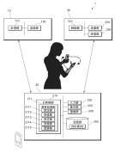 |  | 구동 수단의 구동에 기초해 제어되는 기기의 동작과, 유저가 임의인 생체 신호와의 대응 관계를, 유저로부터의 지시에 기초해 설정; 유저의 생체신호를 수신; 대응관계에 기초해 수신된 생체 신호에 대응하는 기기의 동작을 결정; 구동신호를 기기에 송신
15 | 공개번호 | KR20160123252A | 공개일 | 2016.09.26
 | 출원인 | (주)에프앤아이|이강택 | 출원번호 | KR20160123252A
 | 발명자 | 이강택|정덕환|채헌주 | 출원일 | 2016.09.26 | 교육(골프)
 | 호스트의 골프 시뮬레이션 방법 및 호스트와 통신하는 전자 퍼팅 장치{A GOLF SIMULATION METHOD OF HOST AND ELECTRONIC PUTTING DEVICE COMMUNICATING HOST} |  | 원문이미지 |  | 11번과 같음, 골프에 한정된 특허
 | 본 발명의 실시 예들에 따른 호스트의 골프 시뮬레이션 방법은 전자 퍼팅 장치로부터 감지 데이터를 수신하고, 카메라로부터 이미지 데이터를 수신하는 단계, 상기 감지 데이터 및 상기 이미지 데이터를 기초로, 퍼터의 헤드 위치 및 골프공 위치를 설정하는 단계, 상기 헤드 위치 및 상기 골프공 위치를 기초로, 타격 여부를 판단하고 타격 정보를 생성하는 단계 및 상기 타격 정보, 상기 감지 데이터 및 상기 이미지 데이터에 따라 최종 이미지 데이터를 생성하는 단계를 포함할 수 있다. |  | 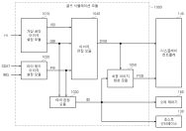 |  | 골프공의 이미지 및 퍼터 헤드 이미지를 가상공간 이미지에 설정. 골프공 및 퍼터 해드의 이미지를 기초로 타격 여부를 판단하고 타격정보를 생성 골프공 및 퍼터 해드의 이미지, 타격정보로 최종 가상공간 이미지를 디스플레이 청구항4. 타격 실패시, 전자 퍼팅장치를 진동하도록 제어하는 구성이 개시.
16 | 공개번호 | JP2016-151750A | 공개일 | 2016.08.22
 | 출원인 | 株式会社スリーディー|国立大学法人豊橋技術科学大学 | 출원번호 | JP2015-030679A
 | 발명자 | 寺嶋一彦|ティエティエルコブズミトリー|中川雄貴|三枝亮|荒尾明日人|イゴールゴンチャレンコ|鈴木薫之|青木慶 | 출원일 | 2015.02.19 | 교육(간병)
 | 간병 훈련용 버츄얼 리얼리티 시스템 및 간병 로봇 또는 간병 장치의 평가 장치 |  | 원문이미지 |  | 간병 훈련용 버츄얼 리얼리티 시스템으로 관련 X
 | (57) 【요약】 【과제】 간병 훈련자에 의한 간병을 위한 훈련을 가능하게 하는 간병 훈련용 버츄얼 리얼리티 시스템을 제공 하면서, 간병 로봇 등의 운용상태를 평가할 수 있는 장치를 제공한다. 【해결 수단】 피개호자정보기록부의 정보에 의해 삼차원에 의한 피개호자의 인체CG모델을 피개호자CG모델로서 작성하는 피개호자CG모델 작성부와, 훈련자정보취득 수단에 의해 취득되는 훈련자의 운동 상태 정보로부터, 삼차원에 의한 간병 훈련자의 전신 또는 일부 사람체CG모델을 훈련자CG모델로서 작성하는 훈련자CG모델 작성부와, 양쪽 CG모델을 표시하는 표시부와, 양쪽 CG모델과의 상대적인 위치관계를 계산하는 계산부와, 간병 훈련자에 장착되어, 간병 훈련자에 소정의 부하를 부여하기 위한 역각(力覺) 디바이스와, 접촉 정보를 상기 역각(力覺) 디바이스에 제시하는 역각(力覺)제시 수단을 구비한다. 【선택도】 그림1 |  | 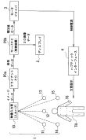 |  | 피간호자에 대한 간병 상태를 가상체험하는 훈련용 CG 시스템이 개시 피간호자 CG 및 훈련자 CG모텔의 상대적인 위치관계를 계산하여 역각(포스 피드백)을 제공.
17 | 공개번호 | KR20150097333A | 공개일 | 2015.08.26
 | 출원인 | 경북대학교 산학협력단 | 출원번호 | KR20140018722A
 | 발명자 | 김민영|오민욱|노태룡|박민정|성환희|이선호 | 출원일 | 2014.02.18 | 교육(재활)
 | 재활치료를 위한 햅틱장치의 모션제어 시스템{motion control system of haptic device for rehabilitation} |  | 원문이미지 |  | 미심사청구 상태지만 모터제어 시스템과 장비체 대한 설명이 유사. + 재활치료분야라 하더라도 스포츠영역으로 적용이 용이.
 | 본 발명은 재활치료를 위한 햅틱장치의 모션제어 시스템에 관한 것으로, 햅틱장치의 구동을 수행하는 다수의 모터; 상기 모터를 구동을 제어하는 모션보드; 상기 모터의 회전비 또는 회전각을 측정하여 상기 모션보드로 피드백하는 엔코더; 상기 햅틱장치의 모션을 가상공간 화면에 통해 사용자의 햅틱장치의 동작화면을 표시하는 디스플레이 장치; 및 상기 모터, 모션보드, 엔코더 및 디스플레이 장치를 통합 제어하는 통합제어부를 포함한다. 이와 같이, 본 발명은 모션보드를 통해 DC모터의 위치제어를 수행하고, 가상현실과의 상호 작용을 화면을 통한 시각 외에도 햅틱(Haptic)을 통해 느끼도록 하는 시스템을 제공한다. |  | 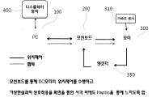 |  | 모터, 모터의 구동을 제어하는 모션보드, 엔코더 및 디스플레이 장치 및 제어부를 포함하는 모션제어시스템이 개시. 발상설. 모터의 속도값, 엔코더 값 및 특정전류값 제공을 통한 변화에 저항을 통해 힘 피드백을 조절하는 구성이 개시
18 | 공개번호 | US20140272865A1 | 공개일 | 2014.09.18
 | 출원인 |  | 출원번호 | US14/063328
 | 발명자 | KIM; Peter | 출원일 | 2013.10.25 | 교육(수술)
 | Physics Engine for Virtual Reality Surgical Training Simulator |  | 원문이미지 |  | 물리 엔진 특허이므로 연관 X
 | Exemplary embodiments of a virtual reality surgical training simulator may be described. A virtual reality surgical training simulator may have a rendering engine, a physics engine, a metrics engine, a graphical user interface, and a human machine interface. The rendering engine can display a three-dimensional representation of a surgical site containing visual models of organs and surgical tools located at the surgical site. The physics engine can perform a variety of calculations in real time to represent realistic motions of the tools, organs, and anatomical environment. A graphical user interface can be present to allow a user to control a simulation. Finally, a metrics engine may be present to evaluate user performance and skill based on a variety of parameters that can be tracked during a simulation. |  |  |  | 가상 현실 수술 시물레이터 용 물리 엔진 및 방법이 개시. 하드웨어의 이동정보를 수신; 기구학적 충돌 또는 변형, 장면 기술 및 객체 기술파일중 적어도 하나의 데이터를 사용하여 물리 계산이 수행; 촉각 피드백을 사용자에게 전달;
19 | 공개번호 | KR20140107062A | 공개일 | 2014.09.04
 | 출원인 | 한국전자통신연구원 | 출원번호 | KR20130021601A
 | 발명자 | 정영호 | 출원일 | 2013.02.27 | 교육(자세)
 | 자세 훈련 시스템 및 자세 훈련 시스템의 동작방법{POSTURE TRAINING SYSTEM AND METHOD OF CONTROL THEREOF} |  | 원문이미지 |  | 19. 자세 교정을 위한 목적을 제외하고는 유사함. 심사중인 특허 명세서 [0002]의 내용 "햅틱은 일반적으로 피부가 물체 표면에 닿았을 때 느끼는 촉감과 관절과 근육의 움직임이 방해될 때 느껴지는 근 감각적인 힘의 두 가지 힘을 일컫는다." ->햅틱을 넓게 보는 심사기준?
 | 본 발명은 자세 훈련 시스템 및 자세 훈련 시스템의 동작방법에 관한 것으로, 사용자의 자세 정보를 감지하는 센서, 상기 센서에서 획득된 상기 자세 정보를 분석하고, 사용자가 자세를 교정하기 위한 교정 정보를 생성하는 서버 그리고, 사용자가 착용 가능하게 구성되며, 사용자가 자세를 교정할 수 있도록 햅틱(haptic) 방식으로 상기 교정 정보를 전달하는 햅틱 유닛을 포함하는 자세 훈련 시스템을 제공한다. 본 발명에 의할 경우, 골프, 댄스, 요가, 양궁 등 다양한 스포츠 종목의 자세 훈련 과정에서 발생할 수 있는 트레이너의 주관적 판단에 의한 오류 및 트레이너가 전달하는 구두 표현에 따른 의미 모호성을 제거함으로써 트레이너의 도움 없이도 학습자 스스로 정확하고 직관적인 자세 훈련이 가능하여 훈련 비용 절감은 물론 훈련 효과를 극대화시킬 수 있다. |  | 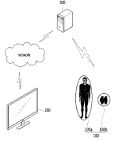 |  | 사용자의 자세정보를 감지; 획득된 자세정보를 분석하고 자세교정을 위한 교정정보를 생성; 햅틱 방식으로 교정정보 전달; 발상설에 골프, 댄스, 요가, 양궁 등 다양한 스포츠 종목의 자세 훈련 과정에 사용될 수 있음을 개시
20 | 공개번호 | KR20120056172A | 공개일 | 2012.06.01
 | 출원인 | 한국전자통신연구원 | 출원번호 | KR20100117759A
 | 발명자 | 김용완|조동식|양웅연|이건|김기홍 | 출원일 | 2010.11.24 | 교육(훈련)
 | 가상 현실 기반 훈련 가이드 시스템 및 그 방법{Virtual-Reality Based Training Guide System and the Method} |  | 원문이미지 |  | 특정 솔루션(용접 훈련)을 목적으로 유사함, '역감 및 진동' 이외의 구체적인 설명이 없음, 차별성을 주장할 수 있을지 의문이 듬
 | 다양한 훈련 가이드를 제공하는 가상 현실 기반 훈련 가이드 시스템 및 그 방법이 개시되어있다. 도구의 움직임을 추적하여 추적 정보를 획득하는 도구 움직임 추적부와 기저장된 훈련 가이드 정보 및 훈련 환경 설정 정보를 연동하는 환경 설정 연동부와 추적 정보, 훈련 가이드 정보 및 훈련 환경 설정 정보를 수치를 기반으로 가시화하는 수치 기반 가이드부와 추적 정보, 훈련 가이드 정보 및 훈련 환경 설정 정보를 그래픽을 기반으로 가시화하는 그래픽 기반 가이드부와 추적 정보, 훈련 가이드 정보 및 훈련 환경 설정 정보를 기반으로 도구 모델을 가시화하는 가상 도구 모델 기반 가이드부와 추적 정보, 훈련 가이드 정보 및 훈련 환경 설정 정보를 기반으로 역감 및 진동으로 전달하는 햅틱 기반 가이드부를 포함하는 가상 현실 기반 훈련 가이드 시스템을 구성한다. 따라서, 최적의 훈련 가이드 정보를 원하는 시간에 쉽게 참조할 수 있어, 효율적인 훈련이 가능하다. |  | 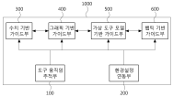 |  | 가상 도구의 움직임 추적정보를 획득 획득된 추적정보를 기반으로 가상도구의 움직임을 가시화, 가상도구의 움직임 및 실제 도구의 움직임간의 차이를 역감 및 진동으로 전달 발상설 : 용접훈련에 대한 내용이 개시
21 | 공개번호 | KR20100025983A | 공개일 | 2010.03.10
 | 출원인 | 경상대학교산학협력단 | 출원번호 | KR20080084765A
 | 발명자 | 윤정원|크리스티앤드 | 출원일 | 2008.08.28 | 교육(조립 시물레이션)
 | 가상조립 시뮬레이션 시스템{VITUAL ASSEMBLY SIMULATION SYSTEM} |  | 원문이미지 |  | 조립에 한정된 특허, 거절됨, 컨텐츠 관련해서 다른 조립 교육 사례 다수 있음
 | 본 발명에 따른 가상조립 시뮬레이션 시스템은, 선정된(predetermined) 부품 정보 및 그리퍼 정보로부터 최적조립 알고리즘을 통해 조립순서정보 및 조립경로정보를 생성하는 조립정보 생성부; 상기 조립순서정보 및 상기 조립경로정보에 따른 각 부품의 조립 시뮬레이션을 위한 가상조립환경을 사용자에게 제공하는 조립 인터페이스부; 상기 조립순서정보 및 상기 조립경로정보를 통해 최적화된 조립순서안내 및 조립경로안내를 상기 사용자에게 제공하고, 상기 사용자에 의한 상기 각 부품의 조립 시뮬레이션의 수행을 제어하는 조립 시뮬레이션부; 및 상기 조립 시뮬레이션의 수행시 상기 각 부품의 충돌이나 부품과 장애물 간의 충돌이 감지되는 경우, 상기 사용자에게 상기 충돌에 대응하는 햅틱 피드백을 제공하는 햅틱 구동부를 포함하는 것을 특징으로 한다. |  | 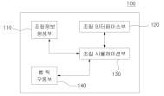 |  | 조립순서정보 및 조립경로정보를 생성하는 조립정보 생성부; 가상조립환경을 사용자에게 제공하는 조립 인터페이스부; 최적화된 조립순서안내 및 조립경로안내를 각 부품의 조립 시뮬레이션의 수행을 제어하는 조립 시뮬레이션부; 각 부품의 충돌이나 부품과 장애물 간의 충돌이 감지되는 경우, 사용자에게 상기 충돌에 대응하는 햅틱 피드백을 제공하는 햅틱 구동부; 로 구성된 가상조립 시뮬레이션 시스템이 개시.
22 | 공개번호 | KR20040051264A | 공개일 | 2004.06.18
 | 출원인 | 한국전자통신연구원 | 출원번호 | KR20020079163A
 | 발명자 | 이기석|김상원|김용완|최진성|류제하 | 출원일 | 2002.12.12 | 교육(재활)
 | 햅틱인터페이스 장치를 기반으로 하는 가상현실재활시스템 및 방법{Virtual reality rehabilitation system based on haptic interface device and the method} |  | 원문이미지 |  | 가상현실과 재활에 관련된 특허로 '필요에 따라 수동 모드 또는 능동 모드' 의 선택적 포스 피드백에서 유사함, 거절됨
 | 본 발명은 재활이 요구되는 환자에게 가상현실과 햅틱 인터페이스를 이용해 가상현실 컨텐츠를 제공하고 이를 네트워크로 확장하여 원격지에서 재활 치료 및 예방을 수행할 수 있도록 하는 햅틱인터페이스 장치를 기반으로 하는 가상현실 재활시스템 및 방법에 관한 것이다. 본 발명은 가상현실 컨텐츠의 내용에 따라 사용자의 재활운동을 유도하고 사용자의 운동에 따른 관절 변위 및 최대 압력을 센서링하는 햅틱인터페이스 장치와, 가상현실 컨텐츠를 다운받아 가상현실 이미지를 표시하고 그 컨텐츠 내용에 따라 햅틱인터페이스 장치의 동작을 제어하며, 상기 센서링된 데이터를 서버시스템으로 전송하는 클라이언트시스템과, 다수의 클라이언트시스템으로부터 사용자의 운동상태 데이터를 수신하여 각 사용자별 재활상태를 관리하고, 사용자의 재활상태에 따라 적절한 가상현실 컨텐츠를 제공하는 서버시스템으로 구성된다. |  | 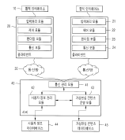 |  | 가상현실 컨텐츠의 내용에 따라 사용자의 재활운동을 유도하고 사용자 운동에 따른 관절 변위 및 최대 압력을 센서링하는 햅틱인터페이스 장치; 가상현실 컨텐츠를 표시하고 햅인터페이스장치의 동작을 제어하며, 운동데이터를 서버시스템을 전송하는 클라이언트시스템; 사용자의 재활치료 상태를 관리하고 적절한 가상현실 컨텐츠를 제공하는 서버 시스템을 포함하는 가상현실 재활 시스템. 사용자의 상태에 따라 재활강도를 적절히 조절
23 | 공개번호 | CN108180782A | 공개일 | 2018.06.19
 | 출원인 | 郑州巍瀚信息科技有限公司 | 출원번호 | CN201711452766
 | 발명자 | 不公告发明人 | 출원일 | 2017.12.28 | 교육(군)
 | Based on virtual reality of the individual soldier training system |  | 원문이미지 |  | 군사 훈련에 한정된 특허이므로 관련 X
 | The present invention provides a virtual reality based on individual training system, comprises a force-feedback fighting vest module, helmet display module, simulation infantry weapons and equipment module, data gloves module, lower limb action identifier, a wireless data terminal, computer terminal. The invention can be in the very small indoor space for the individual training to provide real virtual training scene, can simulate specific climate and terrain environment, will be made by the running of the trainees, slow walk, jump, kneel, lie down, sideways, each direction steering, gun, aiming, shooting, throwing grenades and the like almost all the real individual training in the scene corresponding to the related to the sensor through the action of the electric signal generated in real-time to the virtual system, driving the virtual scene of the characters in the same to the action of the, and allowing the maximum actual combat exercise, greatly saves the cost of training, improve the training efficiency. |  | 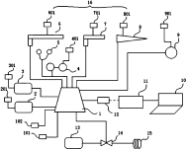 |  | 가상현실 기반의 개인 훈련시스템으로, 모션 식별 및 포스피드백을 제공하는 군용 훈련 가상현실 시스템이 개시. 조끼 무기, 데이터 장갑, 하체 동작 식별자를 포함하여 포스 피드백을 제공 구성에 치중
24 | 등록번호 | US5803738 | 등록일 | 1998.09.08
 | 출원인 | CGSD Corporation | 출원번호 | US08/692422
 | 발명자 | Latham; Roy Westlake | 출원일 | 1996.08.05 | 교육(조종훈련)
 | Apparatus for robotic force simulation |  | 원문이미지 |  | 포스 피드백 시뮬레이션에 관련한 특허로, 권리 소멸됨
 | A system for simulating the forces associated with touching objects in a virtual reality simulator system includes a panel that contains an example of the various types of switches, knobs and any other item or object being simulated that is to be touched by a user of the system. The panel is attached as the payload of a robotic positioning device controlled by a computer. The computer is connected to a tracker and a flexible lightweight data glove worn by the user. The computer maintains a database that includes the positions of all of the controls being simulated by the system. The computer uses the trajectory data to determine the position of the robotic device. |  | 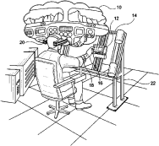 |  | 시각 장면 내의 물체들의 위치들에 대한 사용자의 손가락들의 위치들을 계산하고, 로봇 위치 설정 수단에 명령들을 연결하기위한 프로그램 및 실제의 대상물이 사용자에게 힘 피드백을 제공하는 구성이 개시
 |  |  |  |  | 따라서, 유사한 시스템 및 장치 특허는 4,6,7,9,10,14,19,20,22 번으로 구체적인 분석이 필요해 보입니다.
 |  |  |  |  | 그 외의 특허들 중에서도 햅틱 정보에 대한 자료는 활용면에서 좋아보이지만, 추가적 분석은 필요 없어보입니다.

Sheet2
1 | 등록번호 | https://patents.google.com/patent/US7446752 | 등록일 | 2008-11-04
 | 출원인 | Immersion Corp | 출원번호 | US7446752
 | 발명자 |  | 출원일 | 1999-09-28 | 이머전 (진동 제어 시스템)
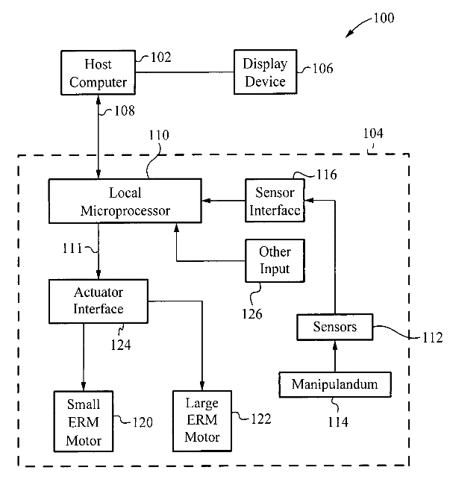
 | Controlling haptic sensations for vibrotactile feedback interface devices
 | 1. A method, comprising: receiving information associated with an application; determining a periodic control signal based on the information, the periodic control signal configured to drive an actuator having a rotatable mass such that the mass rotates to produce a vibration having a magnitude and a frequency, the magnitude of the vibration being based on a duty cycle of the control signal and independent of the frequency of the vibration; and sending the periodic control signal to the actuator, wherein the control signal has at least one of an on time and an off time, the on-time of the control signal being associated with the magnitude of the vibration, the on-time of the control signal is determined based on a selected frequency of the vibration, if the selected frequency is below a predetermined threshold frequency, the on-time is determined using a first method, and if the selected frequency is above the predetermined threshold frequency, the on-time is determined using a second method. |  |  |  | 애플리케이션과 관련된 정보를 수신하는 단계; 상기 정보에 기초하여 주기적 제어 신호를 결정하는 단계; 상기 액츄에이터에 주기적 제어 신호를 송신하는 단계; 3가지 간단한 단계를 통해 햅틱 피드백 컨트롤 방법을 구성함. | 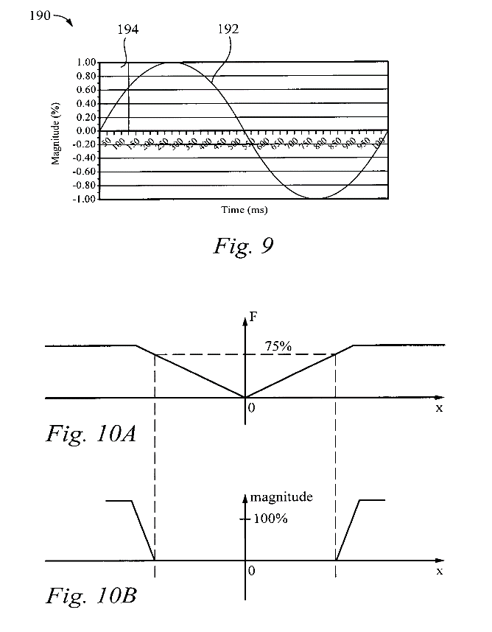
2 | 등록번호 | https://patents.google.com/patent/US5629594 | 등록일 | 1997-05-13
 | 출원인 | Immersion Corp | 출원번호 | US5629594
 | 발명자 |  | 출원일 | 1992-12-02 | 이머전 (Force feedback 시스템)
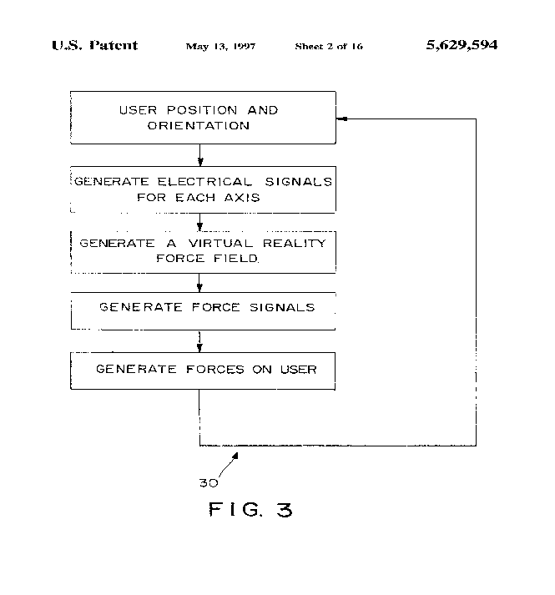
 | Force feedback system
 | 1. A method for providing tactile force feedback in response to a user position and orientation, the method comprising the steps of: storing data representative of a computer model, including one or more objects having surfaces; generating an electrical signal for each of a plurality of degrees of freedom of the user as a function of the user position and orientation; synthesizing user velocity and acceleration from the electrical signals to determine user-applied force; mapping the user position, orientation and applied force with respect to computer model to determine interactions between the user and any objects included in the model; generating at least one force field in response to the interactions; generating a force signal for each degree of freedom as a function of the force field; and directing a tactile force on the user for each force signal, the generated tactile forces providing the tactile feedback. |  |  |  | 표면을 갖는 하나 이상의 객체를 포함하는 컴퓨터 모델을 나타내는 데이터를 저장하는 단계; 사용자의 다수의 자유도 각각에 대한 전기 신호를 생성하는 단계; 사용자가인가 한 힘을 결정하기 위해 전기 신호로부터 사용자 속도 및 가속도를 합성하는 단계; 상호 작용을 결정하기 위해 컴퓨터 모델에 대한 사용자 위치, 방향 및 적용된 힘을 매핑하는 단계; 상호 작용에 응답하여 적어도 하나의 힘 필드를 생성하는 단계; 힘 필드의 함수로서 각각의 자유도에 대한 힘 신호를 생성하는 단계; 컴퓨터와 연결된 장치를 통해 tactile force feedback을 제공하는 방법 | 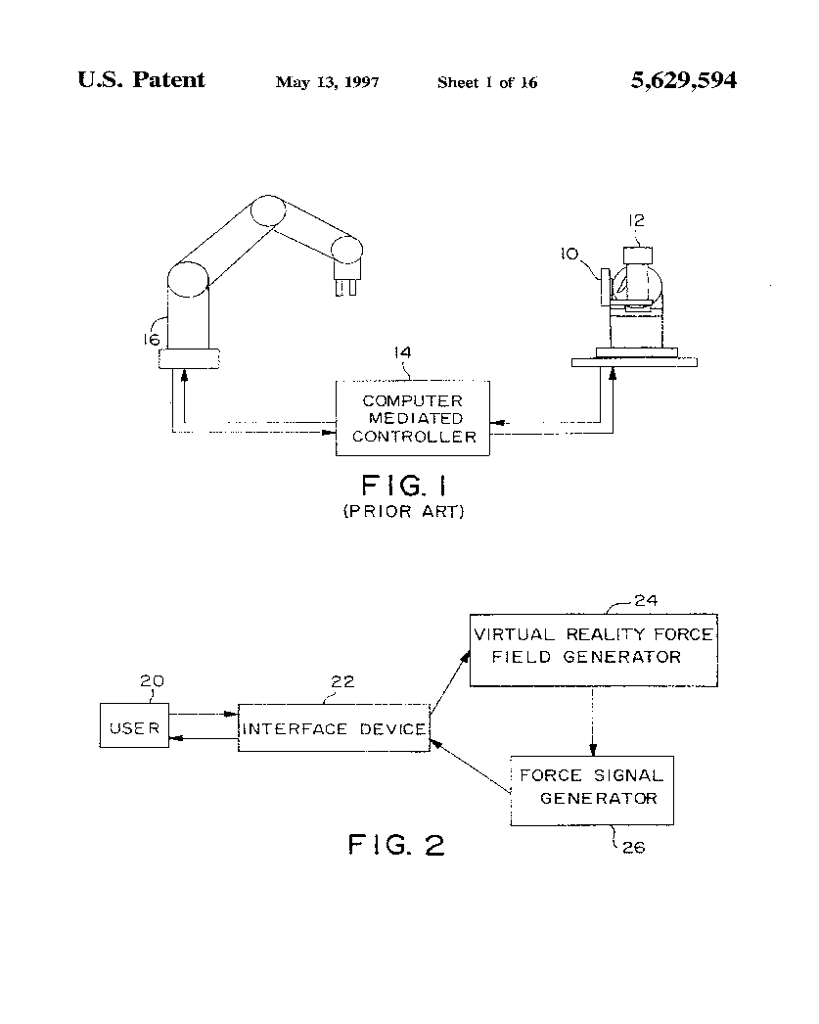
3 | 등록번호 | https://patents.google.com/patent/US5694013A | 등록일 | 1997-12-02
 | 출원인 | Ford Global Technologies LLC | 출원번호 | US5694013A
 | 발명자 |  | 출원일 | 1996-09-06 | 포드 (Ford)
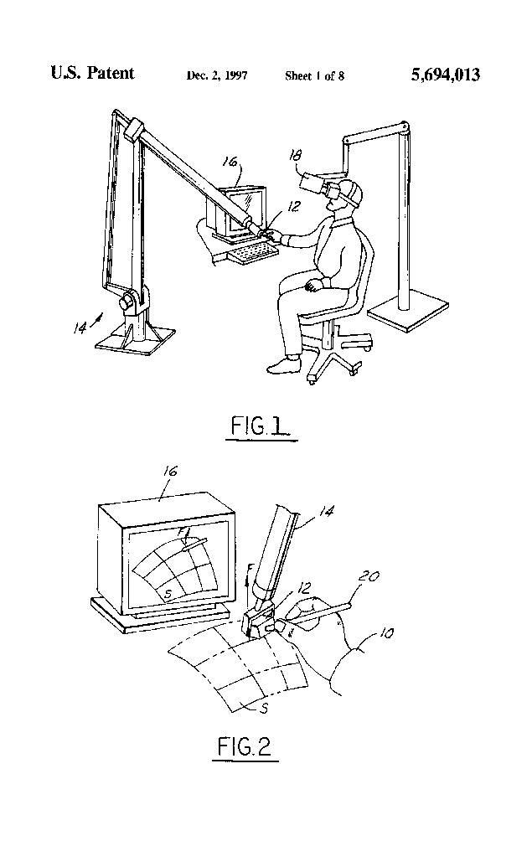
 | Force feedback haptic interface for a three-dimensional CAD surface
 | 1. A method for providing a haptic interface between a physical device and a computer generated parametric surface separating a virtual space into two virtual half spaces, the physical device capable of transmitting forces in at least three degrees-of-freedom via a force actuation mechanism connected thereto and defining a plurality of device points when moved through the virtual space, the method comprising the steps of, for each of the plurality of device points: (i) deactivating the force actuation mechanism and proceeding to a next of the plurality of device points if a minimization point on the parametric surface which minimizes the distance between a device point and the parametric surface is a boundary point; (ii) deactivating the force actuation mechanism and proceeding to a next of the plurality of device points if the device point is outside of a predetermined elasticity zone around the parametric surface; (iii) deactivating the force actuation mechanism and proceeding to a next of the plurality of device points if the device point is separated from the parametric surface; (iv) determining a force to apply to the physical device, activating the force actuation mechanism so as to produce the force at the physical device, and proceeding to a next of the plurality of device points if the device point has moved along the parametric surface; and (v) determining a force to apply to the physical device, activating the force actuation mechanism so as to produce the force at the physical device, and proceeding to a next of the plurality of device points if the device point has passed through the parametric surface. |  |  |  | 경계 점을 지정하는 단계; 탄성 영역 외부를 지정하는 단계; 표면으로부터 분리되는 시점을 파악하는 단계; 물리적 장치에 가해지는 힘을 결정하는 단계; 물리적 장치에 적용 할 힘을 결정하는 단계; 컴퓨터 생성 파라 메트릭 표면과 물리적 장치 사이의 햅틱 인터페이스를 제공하는 방법
4 | 등록번호 | https://patents.google.com/patent/US20080059131A1 | 등록일 | 2008-03-06
 | 출원인 | Canon Inc | 출원번호 | US20080059131A1
 | 발명자 |  | 출원일 | 2006-08-29 | 캐논 (Canon)
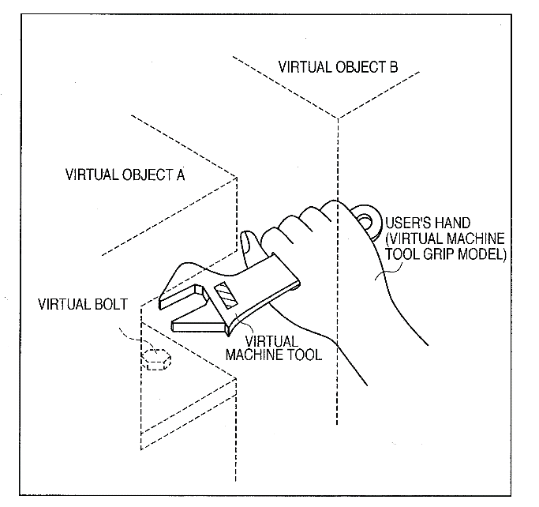
 | Force sense presentation device, mixed reality system, information processing method, and information processing apparatus
 | 1. A force sense presentation device for presenting a sense of force in virtual space to a user, comprising: a fixed unit which is gripped by the user; a force sense presentation unit which presents a sense of force; an actuator which supplies a driving force and operates said force sense presentation unit relative to said fixed unit; a joint unit which is provided between said fixed unit and said force sense presentation unit, and guides the relative operation of said force sense presentation unit; and a force sense rendering unit which controls the relative operation of said force sense presentation unit by said actuator, wherein the force sense presentation device simulates a device which is gripped and used by the user, and said force sense rendering unit controls the relative operation of said force sense presentation unit based on a position and orientation of the device in the virtual space. |  |  |  | 가상 공간에 힘을 사용자에게 제시하기위한 힘 감지 장치 사용자에 의해 파지되는 고정 유닛; 힘의 감각을 나타내는 힘 센스 제시 유닛; 구동력을 공급하고 상기 고정 유닛에 대해 상기 힘 감지 제시 유닛을 작동시키는 액츄에이터; 상기 고정 유닛과 상기 힘 센스 제시 유닛 사이에 제공되어 상기 힘 센스 제시 유닛의 상대 동작을 안내하는 조인트 유닛; 상기 액츄에이터에 의해 상기 힘 센스 제시부의 상대적인 동작을 제어하는 포스 니스 렌더링 부; 상기 힘 감지 제시 장치는 사용자에 의해 파지되어 사용되는 장치를 시뮬 레이팅하고, 상기 힘 센싱 부는 상기 가상 공간에서의 상기 장치의 위치 및 방향에 기초하여 상기 힘 센스 제시부의 상대적인 동작을 제어하는 것을 특징으로하는 장치. | 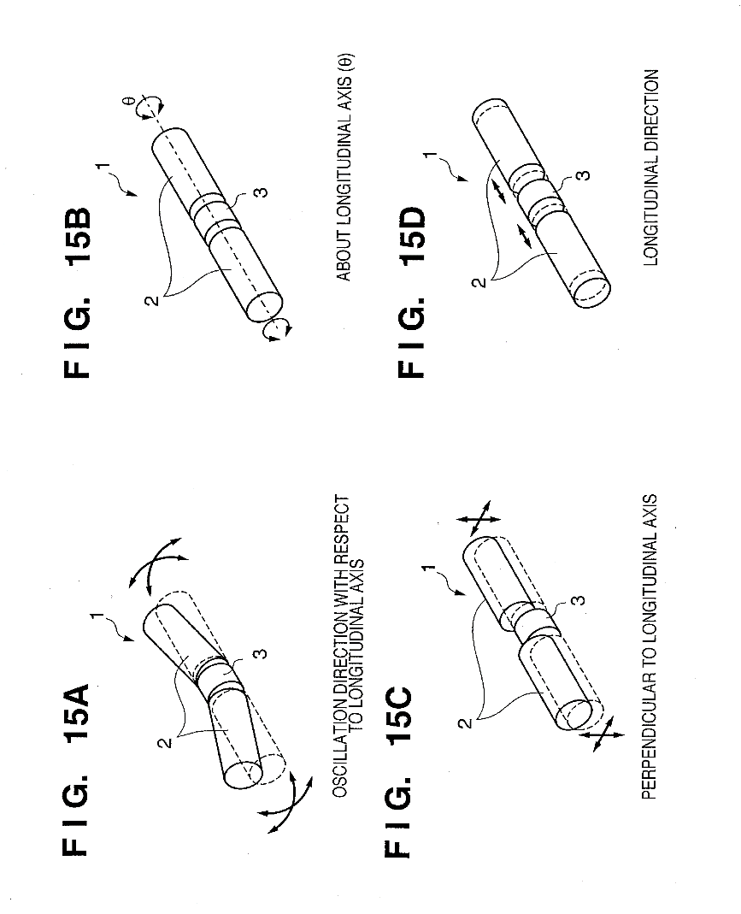
5 | 등록번호 | https://patents.google.com/patent/WO2017118939A1 | 등록일 | 2017-07-13
 | 출원인 | Harshit SHRIVASTAVA | 출원번호 | WO2017118939A1
 | 발명자 |  | 출원일 | 2016-01-07
 | Intent based inputs and forced feedback system for a virtual reality system
 | 1. A system for providing an intent based input to a virtual reality system, the system comprising: at least one pressure and direction sensitive restraint, wherein said at least one pressure and direction sensitive restraint is configured to sense any or a combination of magnitude of pressure and direction of force exerted thereon when fastened to a user; and a pressure and direction information receiving module, wherein said pressure and direction information receiving module is configured to receive any or a combination of the magnitude of pressure and the direction of force from said at least one pressure and direction sensitive restraint and wherein said pressure and direction information receiving module is further configured to interpret the magnitude of pressure and the direction of force to determine an intent of the user to be inputted to the virtual reality system. |  |  |  | 가상 현실에서 사용자의 입력을 통해 의도를 해석하기위한 시스템 적어도 하나의 압력 및 방향 감지 감금을 포함, 적어도 하나의 감압 및 방향 감응 억제 수단은 사용자에게 고정 될 때 가해지는 힘의 방향 및 힘의 크기의 조합을 감지하도록 구성, 압력 및 방향 정보 수신 모듈은 상기 적어도 하나의 압력 및 방향 감지 감금 장치로부터의 압력의 크기 및 힘의 방향의 임의의 조합 또는 조합을 수신하도록 구성, 정보 수신 모듈은 또한 가상 현실 시스템에 입력 될 사용자의 의도를 결정하기 위해 압력의 크기 및 힘의 방향을 해석

FFB categorize
 | 작성일 180716
 | 포스피드백 어플리케이션 중심 서치
 | 카테고리 1. POSTURE -Instant ctrl_SIMULATION / Constant ctrl_KINESTHETIC STYLE
 | 카테고리 2. SITUATION - SHORT충돌상황/ LONG TERM지속적인 저항상황
 | DB/KW; GAME, EVENT, USER, APP, SPORTS, SITUATION; HAPTICS, FORCE, FEEDBACK; PATENT GOOGLE
1 | 등록번호 | https://patents.google.com/patent/US7199790B2/en?q=GAME,EVENT,USER,APP,SPORTS,SITUATION&q=HAPTICS,FORCE&q=feedback | 등록일 | 2007-04-03 | 청구항 | 중간피드백
 | 출원인 | Immersion Corp | 출원번호 | US7766210B2 | immersion Corp
 | 발명자 | Louis B | 출원일 | 2006-01-31 | 포스피드백 카테고리
 | Providing force feedback to a user of an interface device based on interactions of a user-controlled cursor in a graphical user interface |  | 가상의 벽(혹은 현실의 디스플레이판)에 드로잉을 할 때 느낄 수 있는 감각을 구현함. |  | SITUATION _ Long term resistant/ POSTURE_SIMUALTION위치제어패러다임. 커서의 위치가 원점을 기준으로 한 실제 객체의 위치와 일치하도록 구현됨.
 | A method and apparatus for providing force feedback to a user operating a human/computer interface device in conjunction with a graphical user interface (GUI) displayed by a host computer system. A physical object, such as a joystick or a mouse, controls a graphical object, such as a cursor, within the GUI. The GUI allows the user to interface with operating system functions implemented by the computer system. A signal is output from the host computer to the interface device to apply a force sensation to the physical object using one or more actuators. This desired force sensation is associated with at least one of the graphical objects and operating system functions of the graphical user interface and is determined by a location of the cursor in the GUI with respect to targets that are associated with the graphical objects. The graphical objects include icons, windows, pull-down menus and menu items, scroll bars (“sliders”), and buttons. The force sensation assists the user to select a desired operating system function or physically informs the user of the graphical objects encountered by the cursor within the GUI. A microprocessor local to the interface apparatus and separate from the host computer can be used to control forces on the physical object. Users can interact with the displayed environment to perform functions on the computer, play a game, experience a simulation or “virtual reality” environment, use a computer aided design (CAD) system, or otherwise influence events or images depicted on the screen. |  | 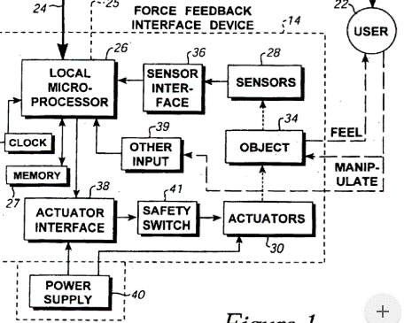 |  | 그래픽 내의 커서의 디스플레이 된 위치와 연관된 데이터를 수신하는 단계 사용자 인터페이스, 그래픽 사용자 상기 인터페이스는 타겟과 연관되고, 상기 커서의 디스플레이 된 위치는 조작 된 부분의 움직임과 관련됨 -; 첫 번째 생성 힘 피드백커서가 타겟의 경계 외부의 위치로부터 타겟의 경계 내부의 위치로 이동 될 때; 과 두 번째 생성 힘 피드백, 두번째 힘 피드백 진동의 하나이다. 힘 피드백 및 질감 힘 피드백, 첫번째 힘 피드백 진동의 다른 하나 힘 피드백 그리고 질감 힘 피드백, 두 번째 생성 힘 피드백 커서가 타겟의 경계 내부의 위치로부터 타겟의 경계 외부의 위치로 이동 될 때 발생한다. *이하 종속항에서는 서로다른 두개의 물질을 통과할 때, 진동 또는 인력 또는 장벽을 느끼게 해주는 포스피드백 방법등을 묘사함. the first ffb and the second ffb have different magnitudes. 8. The method of claim 1, wherein the first force feedback is an attractive force feedback, the second force feedback is a barrier force feedback, the first force feedback having a different magnitude than the second force feedback. | 나중에 리얼감이 표현할 수 있는 출력 두가지를 가중치를 달리하여 여러 SITUATION을 표현할 수 있을 것으로 생각됩니다. 위 발명은 주로 햅틱 기능을 가진 디지털펜에 이용되는 것이므로 우리 발명과 크게 연관x
2 | 등록번호 | https://patents.google.com/patent/US6067077A/en?q=GAME,EVENT,USER,APP,SPORTS,SITUATION&q=HAPTICS,FORCE&q=feedback | 등록일 | 2000-05-23 | 평가?
 | 출원인 | Immersion Corp | 출원번호 | US6067077A
 | 발명자 |  | 출원일 | 1998-04-10 | 이머전 (Force feedback 시스템)
 | Position sensing for force feedback devices |  | 센싱과 보정에 관한 방법이긴 하지만 리얼감 개발 방향과 일치하는 부분이 있어 포함시킴. 힘피드백장치로서 사용자의 운동범위에 기초하여 기기 운동 범위의 최소 및 최대값을 교정하는 단계를 포함한다. |  | POSTURE_ SIMULATION, Recalibration, correction
 | 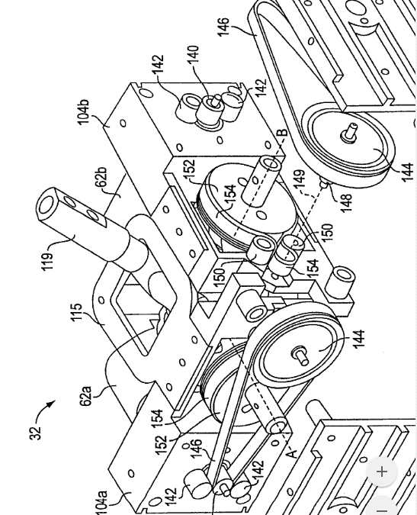 힘 피드백장치는 조작 컴퓨터에 힘을 출력하는 작동기와 조작기의 위치를 ​​감지하는 센서를 포함한다. 일 특징에서, 조작점 위치를 나타내는 미가공 센서 값은 센서와 조작점 간의 컴플라이언스에 기초하여 조정되며, 조정은 컴플라이언스 상수 및 출력에 기초 할 수있다힘. 또 다른 특징으로, 조작의 움직임의 범위는 시동에서 동적으로 조정됩니다. 할당 된 초기 범위의 한 경계 값은 센서 값이 초기 범위를 벗어나면 수신 된 센서 값과 같게 설정되고 다른 경계 값은 이미 감지 된 경우가 아니면 초기 범위의 크기를 유지하도록 조정됩니다. 조작 된 물체의 값을 필터링하여 원거리에서 발생하는 오버 슈트 (overshoot) 값에 대한 원 센서 값을 필터링하고 동적 캘리브레이션에서 필터링 된 값을 사용하여 정확히 위치를 감지합니다 * 인터페이스 장치는 컴퓨터 제어 게임, 시뮬레이션 및 가정 소비자의 대중 시장에서 널리 사용되는 기타 응용 프로그램의 구현에서 컴퓨터 시스템과 광범위하게 사용됩니다. 전형적인 구현 예에서, 컴퓨터 시스템은사용자디스플레이 장치에. 사용자는 인터페이스 장치에서 명령 또는 데이터를 입력하여 표시된 환경과 상호 작용할 수 있습니다. 인터페이스 장치는 디스플레이 된 환경을 제어하는 ​​컴퓨터 시스템에 연결된 조이스틱, "조이패드"버튼 제어기, 마우스, 트랙볼, 스타일러스, 정제, 압력 구체, 발 또는 손 페달 등을 포함한다.사용자조이스틱 핸들이나 마우스와 같은 움직이는 조작의 조작 피드백 ~로 사용자 디스플레이 스크린을 사용하여. 일부 인터페이스 장치에서 햅틱 (예 : 촉각) 피드백 또한 사용자, 더 일반적으로 "힘 피드백"이러한 종류의 인터페이스 장치는 물리적 인 감각을 제공 할 수 있습니다. |  |  |  | 기계 시스템의 컴플라이언스에 기여하는 부정확 한 센싱을 보상하는 방법. 힘 피드백 장치, 힘 피드백 장치는 호스트 컴퓨터에 결합되고, 상기 장치에 의해 감지 된 힘을 출력하기위한 적어도 하나의 액추에이터를 포함하며, 사용자상기 방법은, 상기 조작자의 위치를 ​​나타내는 미가공 센서 값을 판독하는 단계; 힘 피드백 장치는 상기 조작 요소의 운동 범위 내에 있으며, 상기 조작 요소는 사용자; 상기 미가공 센서 값을 상기 힘 피드백센서와 상기 조작 포인트 사이의 장치를 포함하고, 상기 조정은 상기 조작 포인트의보다 정확한 위치를 제공하기 위해 상기 컴플라이언스를 보상 함 -; 과 상기 조정 된 센서 값을 사용하여 상기 조작 된 부분의 상기 위치를 표시하는 단계를 포함하는 것을 특징으로하는 방법. *조작 위치의 정확한 감지를 제공하는 방법으로서, 힘 피드백 장치는 상기 조작 요소와 상기 위치 센서 사이의 순응을 포함하며 *현재 시점까지의 상기 조작 요소의 운동 범위에 기초하여 상기 운동 범위의 최소 및 최대 값을 조정함으로써 상기 조작 된 범위의 상기 운동 범위를 동적으로 교정하는 단계를 포함하는 것을 특징으로하는 방법. | 보정요소가 들어간 센싱발명을 예정하고 있으나, 센서가 보정할 수 있는 범위가 제한적이기 때문에 …. 회피가 쉬움. 별 메리트가 없음./ 센싱에 대해 이야기하고 있지만 엑츄에이터가 들어간 포스피드백장치임.
3 | 등록번호 | https://patents.google.com/patent/US6366272B1/en?q=GAME,EVENT,USER,APP,SPORTS,SITUATION&q=HAPTICS,FORCE&q=feedback | 등록일 | 2002-04-02
 | 출원인 | Immersion Corp | 출원번호 | US6366272B1
 | 발명자 | Louis B | 출원일 | 1995-12-01
 | Providing interactions between simulated objects using force feedback |  | 리얼감과 비슷한 목적을 가지고 발명한 FFB디바이스. 그리고 수행단계들을 제시. 사용자가 시뮬레이션 된 스포츠활동에서 디바이스에 주어진 (가중치로) 힘으로 자연스러운 스포츠를 할 수 있도록 도와줌 |  | 감쇠작용 및 충돌작용을 현실감있게 느낄 수 있다는 점에서 모든 Situation을 다 표현(가중치를 통해) SITUATION_LONGTERM/ POSTURE_Kinesthetic 사용자의 위치를 교정해주는게 아니라 힘 또는 근육을 사용하도록 만든다는 점에서.
 | 사용자 / 컴퓨터 인터페이스 장치는 컴퓨터 생성 시뮬레이션과 상호 작용합니다. 시뮬레이션 내에서 제공되고 표시되는 시뮬레이션 된 객체의 위치는 객체의 물리적 위치에 직접 매핑됩니다. 이 매핑은 제공하기에 효과적인 조건 하에서힘 피드백로 사용자시뮬레이션 된 물체들의 상호 작용에 대응하는 물리적 감각을 부여한다. F = kx + bv 여기서 F는 복원 중임을 나타냅니다. 힘상기 x는 상기 제 1 시뮬레이트 된 오브젝트의 현재 위치와 상기 제 1 시뮬 레이팅 된 오브젝트의 위치 사이의 편차를 포함하는 상기 공간 대응의 편차의 크기이고, 상기 맵핑이 파손되지 않은 경우, v는 상기 실제 오브젝트의 속도 함수 , k와 b는 상수 매개 변수이다. 현실적인 컴퓨터 시뮬레이션 환경을 개발하는 한 가지 목표는 사용자가 컴퓨터 시뮬레이션과 상호 작용할 때 자연스러운 수동 손재주 및 기본 물리 기술을 활용할 수있게하는 것입니다 . 이것은 특히 사용자가 컴퓨터 시뮬레이션 된 "스포츠"상호 작용이나 유사한 시뮬레이션을 수행 할 수있는 시뮬레이션 환경을 만들려고 할 때 중요합니다. 이 시뮬레이션은 다양한 범위의 실제 스킬을 수용합니다. 예를 들어, 시뮬레이션 된 스포츠 환경에서 사용자시뮬레이션 된 환경 내에서 패들 또는 라켓을 나타내는 인터페이스 장치를 사용할 수 있습니다. 그만큼사용자시뮬레이션 된 패들을 조작하고 퍽, 볼, 벽, 장벽 및 환경의 다른 플레이어 / 사용자가 조작하는 추가 패들과 같은 다른 시뮬레이트 된 엔티티와 상호 작용합니다. 사이의 상호 작용사용자의 패들 및 기타 시뮬레이션 된 엔티티가 육안으로 시각적으로 표시됩니다. 때사용자 시뮬레이션 된 외륜, 사용자패들의 위치에 대한 운동 감각은 시각적으로 표시되는 패 위치의 표현과 합리적으로 상관되어야합니다. 경우에 따라 시각적 경험과 육체적 경험 간의 부 자연스러운 상관 관계로 인해사용자 시뮬레이션 된 스포츠 작업을 실행합니다. |  | 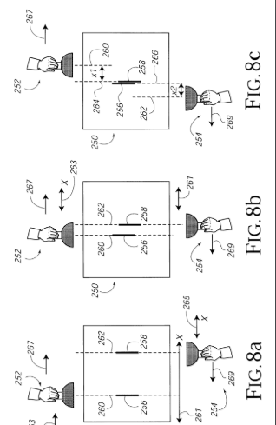 |  | 힘 피드백 상기 상호 작용을 사실적으로 나타내며, 컴퓨터 시스템상에서 다음을 수행하는 프로그램 명령들 : 제 1 시뮬레이션 된 물체를 포함하는 시뮬레이션을 실행하는 단계 - 상기 시뮬레이션은, 상기 제 1 시뮬레이션 물의 모션에 의해 제어되는 인터페이스 디바이스의 물리적 객체의 모션에 응답하여 상기 제 1 시뮬레이션 된 객체의 모션을 구현하도록 구성됨 - 사용자상기 물리적 객체는 물리적 작업 공간에서의 물리적 위치를 가지며, 상기 제 1 시뮬레이트 된 객체의 시뮬레이트 된 위치와 상기 물리적 객체의 물리적 위치 사이의 위치 제어 매핑이 존재하며, 상기 시뮬레이션은 제 2 시뮬레이션 된 객체 상기 제 1 시뮬레이트 된 오브젝트의 궤적이 상기 제 2 시뮬레이트 된 오브젝트의 상기 경계와 교차 할 때, 상기 제 2 시뮬레이트 된 오브젝트가 상기 제 1 시뮬레이트 된 오브젝트의 시뮬레이트 된 모션을 방해하도록 경계를 갖는 단계; 디스플레이 장치가 상기 제 1 시뮬레이트 된 오브젝트 및 상기 제 2 시뮬레이트 된 오브젝트의 위치 및 모션을 디스플레이하게하는 정보를 제공하는 단계; 과 정보를 제공하여 힘 피드백 이 메커니즘은 사용자 말했다. 힘 피드백 상기 제 1 시뮬레이트 된 객체의 궤도가 상기 제 2 시뮬레이트 된 객체의 경계와 교차 할 때 상기 제 1 시뮬레이트 된 객체와 상기 제 2 시뮬레이트 된 객체의 상기 시뮬 레이팅 된 물리적 상호 작용에 대응하는 물리적 감각을 발생시키는 단계; 상기 물리적 인 감각을 제공 할 때 상기 상호 작용 동안 상기 물리적 인 물체와 상기 제 1의 시뮬레이트 된 물체 사이의 상기 위치 제어 맵핑이 끊어지는 것을 특징으로하는 시스템. | 감쇠,충돌 모두 속력에 관한 것. 이 명세서에서 제1,2 시뮬레이션 경계 교차 할 때 방해하도록 하는 단계; 는 우리 어플리케이션에서 검에 적용할 수 있을 것!! 추상적으로 뭉뚱그렸을때, 넓은 어플리케이션 권리범위를 가질 수 있을 것이라 생각됩니다.
4 | 등록번호 | https://patents.google.com/patent/US6020876A/en?q=GAME,EVENT,USER,APP,SPORTS,SITUATION&q=HAPTICS,FORCE&q=feedback | 등록일 | 2000-02-01
 | 출원인 | Immersion Corp | 출원번호 | US6020876A
 | 발명자 |  | 출원일 | 1997-04-14
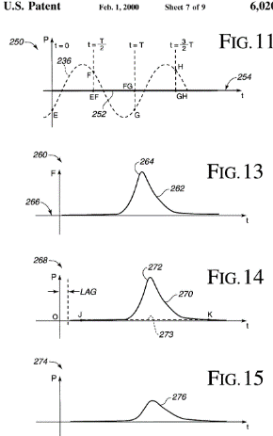
 | Force feedback interface with selective disturbance filter |  | 위 발명에서 선택적필터링은 샘플링을 이용한다. 클러치 등을 통해 정확한 펄스를 구현하는지는 의문이지만, 사용자가 존재한 영역에서 빠져나갈 때 필터링된 단계를 더 포함함으로써 힘인터페이스가 더 정교해지는 효과가 있다. 다만 위 발명은 시각적인 필터링을 말한다!??!?/ 커서를 정확하게 제어하거나 비디오를 정확하게 재생하여 그 싱크로율을 맞추는 데 목적이 있다. |  | POSTURE_KINESTHETIC, RECALIBRATION SITUATION_LONGterm
 | 다른 실시 예 힘 피드백시스템은 커서 제어를 포함하지 않습니다. 예를 들어, a힘 피드백 비디오에서 조이스틱을 사용할 수 있습니다. 경기시뮬레이션 된 항공기를 조종하는 것과 같은 애플리케이션에 적합합니다. 조이스틱의 센서로사용자 조이스틱의 액추에이터가 비행기의 움직임에 영향을 줄 수 있습니다. 사용자 현실감을 느끼는 힘감각. 예를 들어, 항공기는 시뮬레이트 된 폭풍에 휩싸이고 호스트 컴퓨터는힘액추에이터가 난기류의 느낌을 갖도록하는 명령. 이 난기류는 시뮬레이션 된 폭풍과 조율 된 방식으로 조이스틱을 흔든다. 선행 기술의 현재의 문제점 힘 피드백 인터페이스는 특정 힘 액츄에이터에 의해 부과 된 감각은 사용자객체는 원하지 않는 방식으로 그래픽 객체를 이동시킵니다.이러한 원하지 않는 표시 효과는 제어 된 그래픽 개체 또는 엔티티의 위치에 대한 간섭 효과로 인해 "교란"이라고 할 수 있습니다. 선택적 교란 필터는 하나 이상의 이들 호스트 명령을 사용하여 바람직한 실시 예에서 인 에이블, 디스 에이블 또는 특성화 될 수있다. .힘샘플링 속도로 위치 데이터를 샘플링하거나 위치 데이터를 시간 평균화하고 평균화 된 데이터를 호스트 컴퓨터에보고 할 수 있습니다. |  | 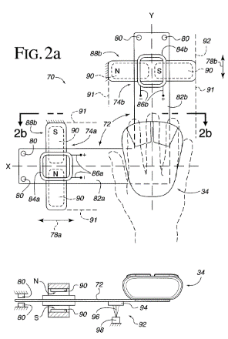 |  | 인터페이스 장치로서, 상기 호스트 컴퓨터 시스템은 그래픽 환경을 구현 및 디스플레이하며, 상기 인터페이스 장치는, 에이 사용자 물리적으로 접촉 한 조작 가능한 객체 사용자 지상과 관련하여 자유도가있는 물리적 공간에서 움직일 수있다. 상기 센서의 움직임을 검출하는 센서와, 사용자 상기지면에 대한 상기 자유도의 물리적 공간 내의 조작 가능 객체 및 상기 움직임을 나타내는 센서 신호를 출력하는 단계; 상기 액츄에이터 사용자 조작 가능한 객체 및 출력을 적용하는 조작자 힘 상기 자유의 정도에서 사용자조작 가능한 객체; 과 상기 센서와 상기 액츄에이터에 연결되고, 상기 호스트 컴퓨터로부터 호스트 명령을 수신하고, 상기 호스트 컴퓨터로부터의 출력을 출력하도록 동작하는 마이크로 프로세서 - 힘 상기 출력을 제어하기위한 상기 액추에이터로의 신호 힘 위에서 말한 사용자 상기 센서로부터 상기 센서 신호를 수신하고 상기 센서 신호로부터 도출 된 위치 데이터를 상기 호스트 컴퓨터에보고하고 상기 센서 신호의 상기 이동을 표시하는 동작 가능하고, 사용자 상기 호스트 컴퓨터는, 사용자상기 위치 데이터의 적어도 일부에 기초하여 제어 된 그래픽 객체를 생성하고, 상기 마이크로 프로세서는 상기 호스트 컴퓨터에보고 된 상기 위치 데이터를 수정하기위한 선택적 교란 필터를 구현하고, 힘 말썽을 일으킬 것이다. 사용자제어 된 그래픽 객체를 포함하고, 상기 위치 데이터의 상기 수정은 상기 출력 힘 위에서 말한 사용자 조작 가능한 객체는 상기 사용자 상기 호스트 컴퓨터는, 사용자상기 호스트 컴퓨터에 결합 된 디스플레이 스크린상의 바람직하지 않은 위치의 그래픽 객체를 제어하는 ​​단계를 더 포함하는 것을 특징으로하는 방법. | 상기 명세서는 사용자의 미세한 떨림을 마그네틱 으로 보정하는 발명인것으로 보임. 우리는 사용자의 손목 위치를 강제적으로 가게끔 유도함. 우리디바이스를 역발상으로 했을 때 조금 맞겟지만…(일정한 경로를 유지하기 위해 우리 디바이스가 사용자의 손을 억제하는 경우) 그렇지 않다면 연관성이 떨어져 보입니다.
5 | 등록번호 | https://patents.google.com/patent/US6061004A/en?q=GAME,EVENT,USER,APP,SPORTS,SITUATION&q=HAPTICS,FORCE&q=feedback | 등록일
 | 출원인 | Immersion Corp | 출원번호 | US6061004A
 | 발명자 | Louis B | 출원일 | 1995-11-26
 | Providing force feedback using an interface device including an indexing function |  |  |  | POSTURE_KINESTHETIC, RECALIBRATION SITUATION_LONGterm/ 인코딩을 통해 외부기계와 결합/차단
 | 제공하는 방법 및 장치 힘 피드백인덱싱 기능을 포함합니다. 에이힘 피드백인터페이스 디바이스는 그래픽 환경을 디스플레이하는 호스트 컴퓨터 시스템에 결합된다. 의 위치사용자평면 작업 공간과 같은 자유도의 조작 된 물리적 객체가 디바이스에 의해 감지되고, 사용자제어 된 그래픽 객체는 물리적 인 객체 위치에 대응하는 위치에서 디스플레이 스크린 상에 디스플레이된다. 색인 생성 표시는사용자 색인 모드를 활성화하려면 사용자제어 된 그래픽 객체는 상기 물리적 인 객체의 위치에 상관없이 상기 디스플레이 스크린상의 고정 된 위치에 디스플레이된다. 그만큼사용자 물리적 객체의 위치와 타일의 위치 사이의 오프셋을 재정의 할 수 있습니다 사용자색인 모드 동안 제어 된 그래픽 객체. 안전 스위치를 사용하여 인덱싱 모드를 활성화 할 수 있습니다. |  | 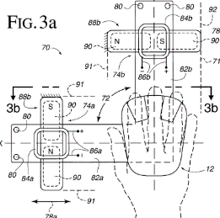 |  | 힘 피드백 그래픽 환경을 디스플레이하는 호스트 컴퓨터 시스템에 결합 된 인터페이스 장치로서, 상기 방법은, 위치의 감지 사용자상기 위치는 상기 호스트 컴퓨터 시스템으로 중계되고, 상기 호스트 컴퓨터 시스템은 평면 작업 공간에서 사용자상기 제어 된 그래픽 객체는 상기 디스플레이의 상기 위치로부터 도출 된 위치에서 디스플레이 스크린 상에 표시되고, 사용자상기 평면 작업 공간 내의 조작 된 물리적 객체; 상기 적어도 하나의 액츄에이터로부터 힘을 가하는 단계; 힘 피드백 인터페이스 디바이스를 상기 물리적 객체에 결합시키는 단계; 상기 인덱스 표시자를 수신하는 단계 사용자 인덱싱 모드가 활성 인 것으로 결정하고, 상기 사용자제어 된 그래픽 객체는 상기 색인 모드가 활성 인 동안 상기 물리적 객체의 상기 위치에 상관없이 상기 호스트 컴퓨터에 의해 상기 디스플레이 스크린상의 고정 된 위치에 표시되며; 과 상기 인덱싱 모드가 활성 인 동안 상기 물리적 개체에 상기 힘을 가하는 단계; 상기 사용자 상기 물리적 객체의 상기 위치와 상기 위치의 상기 위치 사이의 오프셋을 재정의 할 수 있고 사용자상기 인덱싱 모드가 활성 일 때 상기 제어 된 그래픽 객체를 제어하는 ​​단계를 더 포함하는 방법. | 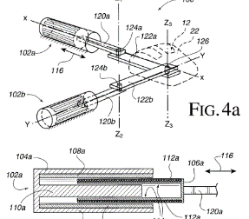
6 | 등록번호 | 출원공개 2014.07.23 | 등록일 | 심사청구x | KIPRIS (game+게임+event+이벤트+UI+인터페이스+유져+유저+USER+INTERFACE+system)*(haptic+force+feedback+역감+피드백)
 | 출원인 | 임머숀 코퍼레이션 | 출원번호 | 1020 1400 05006
 | 발명자 |  | 출원일 | (2014.01.15) 2013.01.15
 | AUGMENTED REALITY USER INTERFACE WITH HAPTIC FEEDBACK |  |  |  | 너무 권리범위가 큼. 출원후 발명자 정정
 | 증강 현실 장치로부터 제어 신호를 수신하도록 구성된 프로세서, 및 수신된 제어 신호에 기초하여 피드백을 제공하도록 구성된 피드백 장치를 포함할 수 있다. 증강 현실 장치는 증강 현실 환경을 생성할 수 있으며, 상기 장치로부터 떨어져 있을 수 있다. 상기 장치에 의해 수신된 제어 신호는 상기 증강 현실 환경에서 발생하는 이벤트를 나타낼 수 있다. 증강 현실 환경은 적어도 하나의 물리적 객체가 존재하는 물리적 공간 및 상기 물리적 객체를 증강시키는 하나 이상의 가상 객체가 디스플레이되는 증강 현실 공간을 포함할 수 있다. 증강현실을 표현하고 피드백을 제공하는 장치발명. |  | 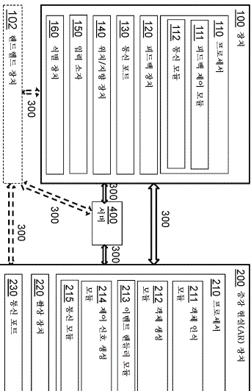 |  | 증강 현실(augmented reality) 환경에 기초하여 피드백을 제공하도록 구성된 장치로서, 상기 증강 현실 환경을 생성하며 상기 장치로부터 떨어져 있는 증강 현실 장치로부터, 상기 증강 현실 환경에서 발생하는 이벤트를 나타내는 제어 신호를 수신하도록 구성된 프로세서; 및 수신된 상기 제어 신호에 기초하여 피드백을 제공하도록 구성된 피드백 장치 를 포함하는, 장치. 제17항에 있어서, 상기 프로세서는, 상기 장치로부터, 상기 장치의 위치, 상기 장치의 방향, 또는 상기 장치의 위치 및 상기 장치의 방향 둘 다를 수신하고; 상기 증강 현실 장치는 외알 안경(eyeglass)으로 구성되는, 증강 현실 장치.
7 | 등록번호 |  | 등록일
 | 출원인 | 덴소 | 출원번호 | WO2014061206A1
 | 발명자 | 히로유키 코 구레 | 출원일 | 2012-10-15
 | 포스 피드백 장치 및 사용자 인터페이스 시스템 |  | 도면이나 청구항으로 보아 우리 발명과 관련이 없어 보였으나, abstract 에서 일부 유사점을 발견하여 넣음.
 | 힘 피드백대규모의 몰입 형 환경에서 필요한 힘 및 / 또는 토크에 대한 고정 지렛대를 생성하는 자이로 안정화 장치가 제공됩니다. 일 실시 예에서, 하나 이상의 직교 방향 회전식 회전 자이로 스코프가 사용되어 안정된 플랫폼에힘반사 장치가 장착 될 수있어, 고정 된 프레임에 연결될 필요없이 사용자에게 반작용 력을 연결한다. 하나의 물리적 실현에서 강체 핸들 또는 조이스틱은 3 축 안정화 플랫폼에 직접 연결되고 모터 토크를 변조하여 원하는 힘만 느껴지는 독창적 인 제어 구조를 사용합니다. 다른 실시 예에서, 반응 구체는 필수적인 관성 안정화를 생성하는데 사용된다. Sphere는 3 개의 임의의 선형 독립 축에 대해 제어 된 토크를 제공 할 수 있기 때문에 다양한 공간 기반 응용 및 지상 응용을 위해 3 축 안정화를 제공하기 위해 3 개의 반응 바퀴 대신 사용할 수 있습니다 |  | 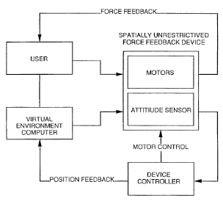 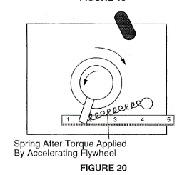
7 | 등록번호 |  | 등록일
 | 출원인 |  | 출원번호
 | 발명자 |  | 출원일

햅틱기타UI
((haptics) OR (kinesthetic) OR (posture)) (feedback) ((UI) OR (UX) OR (application) OR (game))
 | 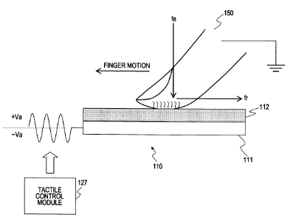 | 사용자 인터페이스 피드백 장치, 사용자 인터페이스 피드백 방법 및 프로그램 | 사용자 인터페이스 피드백장치는 동작 가능 요소, 센서, 프로세싱 유닛 및 촉각 제어 모듈을 포함한다. 작동 가능한 요소는 도체와 절연체로 이루어진 2 층 구조를 갖는다. 센서는 사용자 접촉 정보의 형태로 동작 가능 요소의 절연체에 대한 적어도 사용자 접촉 위치를 검출한다. 처리부는 센서로부터 검출 된 정보를 취득하고, 도체에 출력하는 전기 신호의 파라미터를 결정한다. 촉감 제어 모듈은 마찰힘 상기 처리부에 의해 결정된 파라미터에 의해 조정 된 전기 신호를 상기 도체에 출력함으로써 상기 절연체와 상기 사용자 사이의 거리를 결정하는 단계를 더 포함하는 방법. | 디스플레이에서 사용자의 손가락 위치에 대한 정보를 주고받는데 쓰인다. (카테고리1. 장치 및 방법 2. Instant control_location)
Immersion Corp 출원중US20050017454A1 | 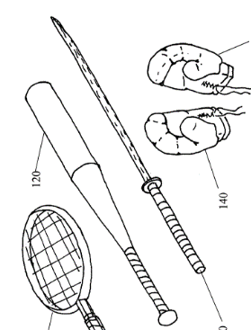 | 햅틱 피드백이있는 대화 형 게임 시스템 . | 햅틱을 사용한 대화 형 게임 시스템 및 방법 피드백. 장치는 : 스포츠 활동과 관련된 요소를 시뮬 레이팅하도록 구성된 휴대형 조작기구; 상기 휴대용 조작 요소와 통신하며 상기 이동 가능 조작 요소의 움직임을 검출하도록 구성된 센서; 상기 휴대용 조작 장치에 배치 된 액추에이터; 및 센서 및 액추에이터와 통신하는 프로세서를 포함한다. 프로세서는 휴대용 조작기의 이동과 관련된 센서로부터 센서 신호를 수신하고 센서 신호에 적어도 부분적으로 기초하여 액추에이터에 제어 신호를 출력하도록 구성된다. 제어 신호는 액추에이터가 햅틱을 출력하게하도록 피드백을 구성된다 예를 들어, 이동식 조작 물과 물체 사이의 충돌을 시뮬레이션하는 것과 같은 이동식 조작 물의 이동과 관련된다./조작기구와 물체사이의 충돌을 시뮬레이트하도록 동작 가능하다. | 햅틱기술은 현실/가상의 오브젝트 간에 충돌상황을 시뮬레이션 할 수 있도록 해준다.(카테고리 1. 장치 2. instant control_ simulation 3. short term situation_충돌 ) | 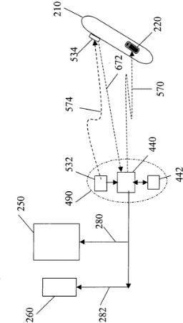
등록US6673027B2 페이스북, 인크. | 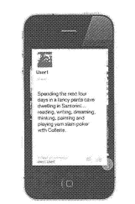 |  | 소셜 네트워킹 시스템의 하나 이상의 컴퓨팅 장치에 의해, 소셜 네트워킹 시스템의 사용자의 컴퓨팅 장치에 디스플레이되도록 소셜 네트워크 객체와의 사용자 상호작용을 위한 상호작용형 사용자-인터페이스(UI) 요소와 함께 소셜 네트워크 객체를 송신하는 단계; 및 소셜 네트워킹 시스템의 하나 이상의 컴퓨팅 장치에 의해, 사용자가 상호작용형 UI 요소와 상호작용함에 응답하여, 상호작용형 UI 요소의 애니메이션이 컴퓨팅 장치에 자동으로 디스플레이되게 하는 단계를 포함하며, 상기 상호작용형 UI 요소의 애니메이션은: 상호작용형 UI 요소가, 초기의 크기에서 크기가 점차 감소하면서 먼저 뒤로 물러난 후, 초기의 크기보다 더 큰 크기로 크기가 점차 증가하면서 또다시 초기의 크기로 크기가 점차 감소하기 전에 앞으로 다가옴으로써, 소셜 네트워크 객체를 포함하는 디스플레이의 시각적 평면에서 튀어나오게 보이는 것; 이후, 상호작용형 UI 요소가 소셜 네트워크 객체를 포함하는 디스플레이의 시각적 평면으로 되돌아가게 보이는 것을 포함하는 방법 | 카테고리 1. UI에니메이션 표현방법 2. FFB에 대한 특허는 아님. 디스플레이상에서 나타나는 애니메이션에 대한 특허. 리얼감의 컨텐츠 자체를 보호할 경우 참고할 만함. 예를들어 연속적으로 블록이 다가오게 되면 이와 맞닿는 오브젝트는 연속적으로 충돌(진동)하면서 저항하는것을 특징으로 한다고 기재가능?

2015-10-23 KR20150118813A Application 삼성전자주식회사 | 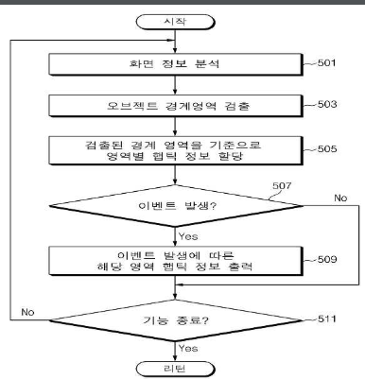 | Providing Method for Haptic Information and Electronic Device supporting the same | Screen analysis of information, the input information analysis, 입력정보분석or analysis operation for performing at least one of the performance information analysis; 행동정보분석 Operation of assigning at least one haptic information적어도 하나 이상의 햅틱정보 할당 in accordance with the analysis result; Haptic information management method that includes; in response to the event operation to output the haptic feedback햅틱피드백 출력corresponding to the haptic information.대응하는 햅틱정보에 따라 | (아직 출원중이지만)넒은 권리범위로 기재함. 햅틱일뿐 우리의 역감디바이스가 구현하는 알고리즘과 동일하여 참고할 만하다고 판단. 모든 FFB 카테고리를 포함하는 것이기 때문.
1995-12-01WO1997021160A2이머젼 휴먼 인터페이스 코퍼레이션 |  | Method and apparatus for providing force feedback for a graphical user interface | 그래픽 사용자 인터페이스 GUI 내에 커서와 같은 그래픽 객체를 제어하는 ​​조이스틱과 같은 물리적 객체 (34)를 갖는 휴먼 / 컴퓨터 인터페이스 디바이스 (14). 신호 (24)는 호스트 컴퓨터로부터 인터페이스 장치로 출력되어힘하나 이상의 액추에이터 (30)를 사용하여 물리적 대상에 대한 감각을 감지한다. 그만큼힘센세이션은 사용자가 원하는 오퍼레이팅 시스템 기능을 선택하도록 돕거나 또는 GUI 내의 커서에 의해 마주 치게되는 그래픽 객체를 사용자에게 물리적으로 알려준다. 인터페이스 장치에 국부적 인 마이크로 프로세서 (26)는 물리적 대상상의 힘을 제어하는데 사용될 수있다. | 커서에 관한 발명은 주로 햅틱반응을 구현한다.
Immersion Corp Priority date 1996-08-01 US6125385A | 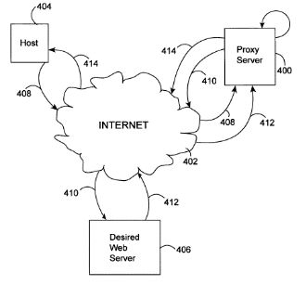 | Force feedback implementation in web pages | A method for providing force feedback over a network comprising: establishing a connection between a server machine and a client machine over a network, said client machine including a visual display and an interface device providing computer-controlled physical force feedback to a user of said interface device; receiving web page information from said server machine over said network, said web page information including screen display information representing a visual layout of a web page and force feedback information related to providing a feel sensation correlated with said visual layout; displaying on said visual display of said client machine said web page based upon said screen display information; receiving input information from said human computer interface device for positioning a displayed cursor with respect to said visual layout of said web page; and providing a force feedback signal that is based upon said input information and based upon said web page information received over said network wherein said force feedback information includes a call to a force feedback program running on said client machine that provides said force feedback signal, wherein said force feedback program running on said client machine is an ActiveX control, said ActiveX control being a force-only ActiveX control able to output force feedback signals for different force effects to said interface device, said force feedback signal being received by said interface device, wherein said interface device outputs computer-controlled physical force feedback to said user correlated with said visual layout of said web page on said visual display, said force feedback being based upon said force feedback signal. | 힘 피드백서버 머신으로부터 월드 와이드 웹 (World Wide Web)과 같은 네트워크를 통해 웹 페이지와 같은 정보를 수신하는 클라이언트 컴퓨터의 사용자에게 제공된다. 클라이언트 컴퓨터에는힘 피드백 사용자가 물리적 인 경험을하는 인터페이스 장치. 힘 피드백 는 웹 페이지 개체와 힘 피드백 프로그램은 클라이언트에서 실행되며 인터페이스 장치의 입력 정보, 웹 페이지 개체 및 힘 피드백정보. 일반적인힘 클라이언트 기계에서 사용자 선호에 의해 정의 된 특정 유형의 모든 웹 페이지 객체에 클라이언트 기계에서 균일하게 적용되는 효과가 제공 될 수있다.(요약)_무슨말이지?

